Git
GIT

Descripción | Git es un sistema de control de versiones diseñado para rastrear el código base, archivos y carpetas en un proyecto
 | Permite organizar cambios en código, carpetas o archivos de forma ordena y eficiente ideal para trabajo indiviual o grupal
 | Tiene una serie de comandos para coordinar cada cambio o bifurcación que se haga al proyecto

Extensiones | .git |  | Rastreador de archivos
 | .gitignore |  | Ignorador de rastreo. Acá estarán los archivos que no serán rastreados por git en el directorio

git --version | Muestra la versión de Git
git --help | Lista de comandos de git
git help comando | Abre ayuda del comando en explorador
clear | Limpia el terminal del texto
Ctrl L | Limpia el terminal del texto

Configuración | Las configuraciones de Git están en un archivo ~/.gitconfig

git config --global user.name "Nombre" |  |  |  |  | Crea tu nombre de usuario para git
git config --global user.email "Email" |  |  |  |  | Señala tu email para git
git config --global core.editor "Editordetexto" |  |  |  |  | Señala tu editor de texto de preferencia
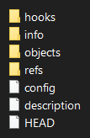
git config --list |  |  |  |  | Muestra configuraciones del .gitconfig
nano ~/.gitconfig |  |  |  |  | Abrir .gitconfig con Nano para editarlo manualmente
vim ~/.gitconfig |  |  |  |  | Abrir .gitconfig con Vim para editarlo manualmente

Comandos básicos

git init | Crea un repositorio: Trackea el actual directorio creando una carpeta .git
git status | Muestra el estado de trackeo de archivos (working directory, staging are o repositorio)
ls -A | Muestra carpetas ocultas como repositorios .git

git add <file> | Pasar de working directory al Staging: Añadir archivos para rastrear en el repositorio
git add . | Agregar todos los archivos del working directory al staging area
git add -u | Agregar lo que sea que está modificado y ya previamente trackeado

git commit | Commitear: Pasar del staging area al repositorio. Commitear es declarar un punto permanente de avance del proyecto
-m | Mensaje junto con el commit

git log | Historia de los commits
-# | Últimos # commits
--oneline | Commits en una línea
--decorate
--all

git diff | Muestra cambios (diferencias) en archivos
--staged | Muestra diferencias entre el área staging y el último commit
####### | (7 primeros caracteres del commit a comparar)
 | Muestra la diferencia entre dicho commit y el último

git checkout HEAD~# archivo |  | Muestra el archivo en # versiones antes del último commit
git checkout HEAD archivo |  | Muestra el archivo con el último commit
git checkout -- archivo |  | Revertir los cambios de los archivos

git reset | Sacar cambios del área staging
HEAD~# | Número de commit atrás
--soft | Borra el commit #, pero deja los cambios en el área staging
--mixed | Borra el commit # y unstage los cambios, pero el archivo sigue con esos cambios
--hard | Borra el commit #, los cambios en el área staging y regresa el archivo a su último commit

Árboles

git branch |  | Muestra las ramas
git branch nombre |  | Crea rama |  |  |  |  | Para Windows:
git checkout rama |  | Cambia de rama |  |  |  | Github | ¿Cómo entrar a un repo remoto luego de cambiar usuario y contraseña del config?
git checkout -b rama |  | Crea y cambia de rama |  |  |  | https://github.com/ | En Windows se guarda en cache unas credenciales que permanecen luego de cambiar el .config
git merge rama |  | Une la rama a otra rama o master |  |  |  |  | Por eso, primero hay que limpiarla para que se pueda volver a dar credenciales de Github
 |  |  |  |  |  |  | https://www.youtube.com/watch?v=KnuaVfi5MFU
Repositorios remotos |  | Un repositorio remoto es un lugar donde va a estar almacenado git remotamente |  |  |  |  | Ir a Administrador de credenciales>Credenciales de Windows y borrar el credencial de Github
 |  | Páginas web que ofrecen repositorios remotos son: Github, Gitlab y Bitbucket |  |  |  | Gitlab
 |  |  |  |  |  | https://about.gitlab.com/
git remote add nombre github_https |  |  |  | Añade repositorio remoto con nombre de github
git remote -v |  |  |  | Ver repositorios remotos
git remote remove nombre |  |  |  | Remover repositorio remoto
 |  |  |  |  |  | Bitbucket
git clone github_https |  | Clonar repositorio remoto a tu computadora |  |  |  | https://bitbucket.org/

git fetch | Sacar cambios de otros, pero sin poder modificarlos
git pull | Sacar los cambios que han hecho otros
git push | Subir cambios a un repositorio remoto

touch
rm

cd directorio
cd ..

ls | Listar directorios y archivos
pwd | Ver el directorio
mkdir

Stata
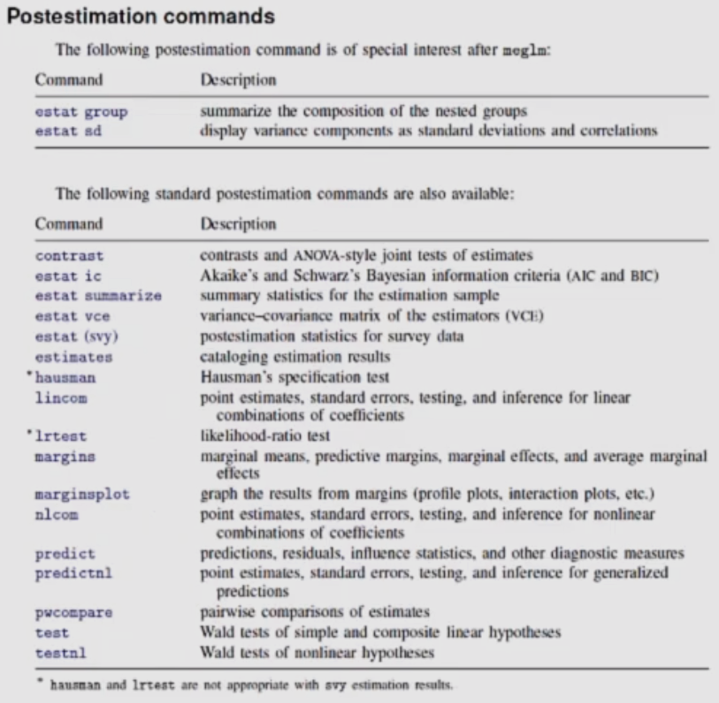
STATA
 |  |  |  |  |  |  |  |  |  |  |  |  |  |  |  |  |  |  | Manuales |  |  |  |  |  |  | FAQ

Descripción |  | Stata es un software estadístico de pago que ofrece manejo de datos, análisis gráfico, estadístico, econométrico |  |  |  |  |  |  |  |  |  |  |  |  |  | Página oficial |  |  | [IG] | Guía de instalación |  |  |  |  |  | ¿Cómo guardar resultados de tablas?
 |  | Puede usarse como un interface gráfico (GUI), es decir, mediante clicks o mediante código en los do-files |  |  |  |  |  |  |  |  |  |  |  |  |  | Compra oficial |  |  | [U] | Guía de usuario |  |  |  |  |  | ¿Cómo guardar resultados de regresiones?
 |  | Stata usa 2 lenguajes de programación: ado y Mata. |  |  |  |  |  |  |  |  |  |  |  |  |  | Foro oficial |  |  | [BAYES] | Análisis bayesiano |  |  |  |  |  | ¿Cómo abrir una base de un Excel?
 |  | Mata es un lenguage de programación de matrices compilado en C/C++ que acepta programación orientada a objetos (POO) |  |  |  |  |  |  |  |  |  |  |  |  |  | Guía de usuario |  |  | [D] | Manejo de Datos |  |  |  |  |  | ¿Cómo exportar tablas a Excel o Word?
 |  | Disponible para Linux, Windows y Mac |  |  |  |  |  |  |  |  |  |  |  |  |  | Cursos oficiales |  |  | [FN] | Funciones |  |  |  |  |  | ¿Cómo guardo gráficos?
 |  |  |  |  |  |  |  |  |  |  |  |  |  |  |  | Webinars gratuitos |  |  | [G] | Gráficos |  |  |  |  |  | ¿Cómo pongo un gráfico encima de otro?
Extensiones |  | Bases de datos |  | .dta |  |  |  |  |  |  |  |  |  |  |  | Tutoriales |  |  | [M] | Mata |  |  |  |  |  | ¿Cómo crear matrices/vectores?
 |  | Do-files |  | .do |  |  |  |  |  |  |  |  |  |  |  | Canal de Youtube |  |  | [MV] | Estadística multivariada |  |  |  |  |  | ¿Cómo guardar valores en matrices/vectores?
 |  | Ado-files |  | .ado |  |  |  |  |  |  |  |  |  |  |  | Journal oficial |  |  | [P] | Programación |  |  |  |  |  | ¿Cómo exportar matrices/vectores?
 |  | Gráficos |  | .gph |  |  |  |  |  |  |  |  |  |  |  |  |  |  | [SVY] | Data de encuestas |  |  |  |  |  | ¿Qué ponderador usar? ¿pw,aw,iw,fw?
 |  | Logs |  | .smcl |  |  |  |  |  |  |  |  |  |  |  |  |  |  | [TE] | Efectos de tratamiento |  |  |  |  |  | ¿Cómo mergear correctamente bases de datos?
 |  | Mata objetos |  | .mlib |  |  |  |  |  |  |  |  |  |  |  |  |  |  | [ST] | Análisis de supervivencia
 |  | Mata objetos |  | .mo |  |  |  |  |  |  |  |  |  |  |  |  |  |  | [TS] | Series de tiempo
 |  |  |  |  |  |  |  |  |  |  |  |  |  |  |  |  |  |  | [XT] | Datos de panel
* | Comentario unilínea (solo en ado, no Mata)
// | Comentario unilínea resto de línea
/* | Iniciar comentario multilínea
*/ | Terminar comentario multilínea |  |  |  |  |  |  |  |  |  |  |  |  |  |  |  |  |  |  |  |  |  |  |  |  |  |  | Entorno |  |  |  |  | Do-file |  |  |  |  | Base de Datos |  |  |  | Viewer (help)
/// | Continuación comando en múltiples líneas (Se pone al final de cada línea)
 |  |  |  |  |  |  |  |  |  |  | Operadores (ado)
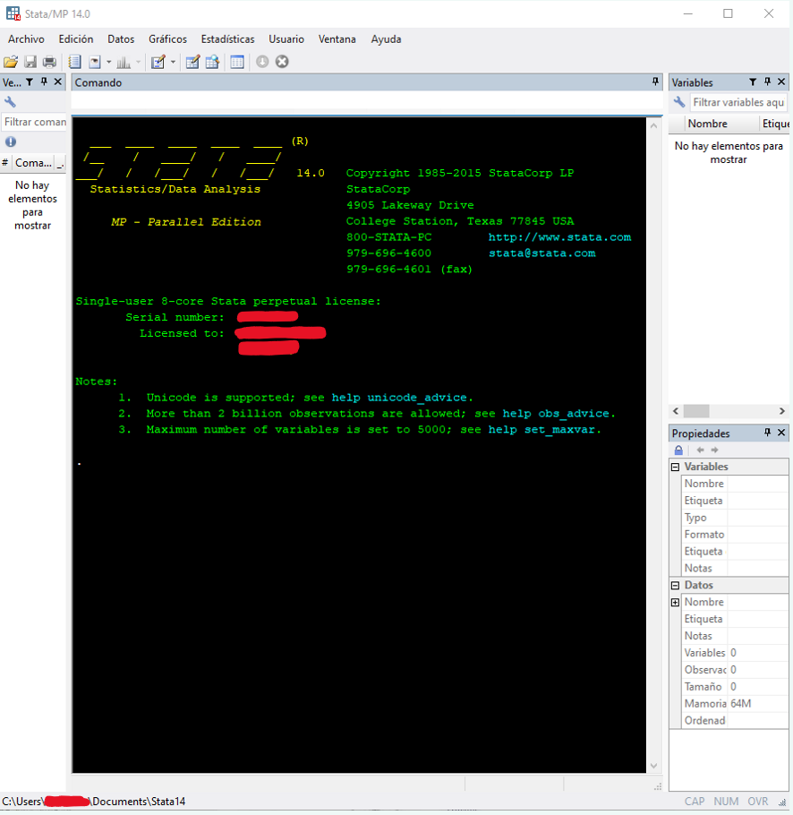
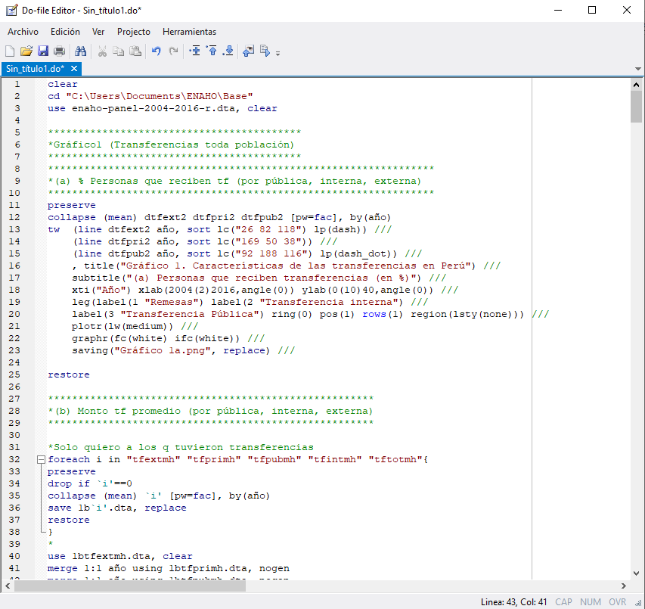
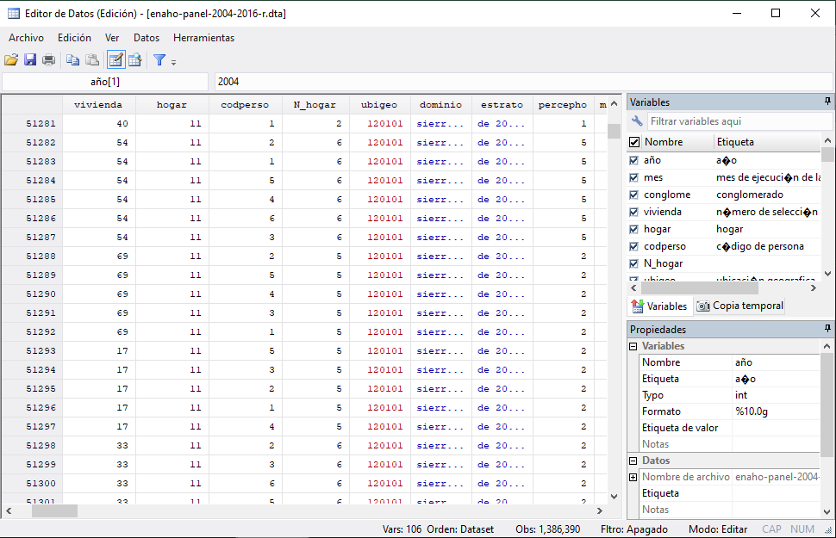
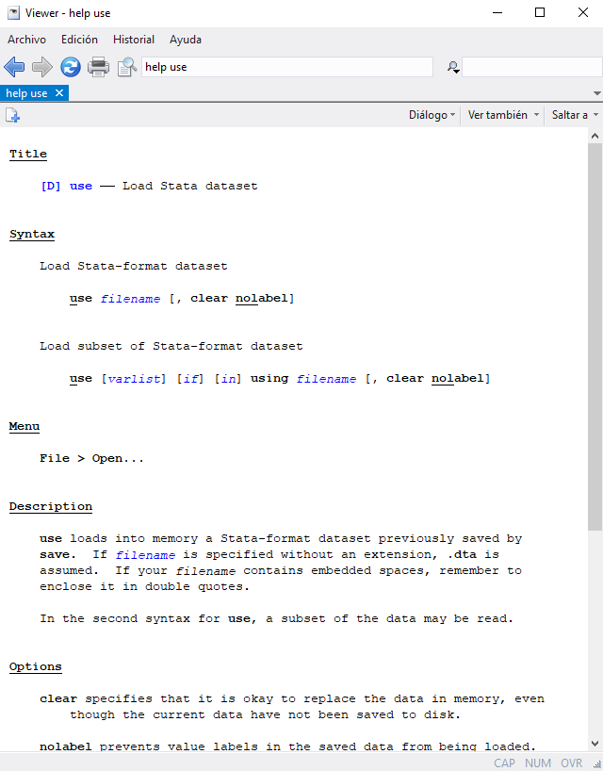
Comandos
 |  |  |  |  |  |  |  |  |  |  | Aritméticos |  | Relacionales |  | Lógicos |  | Asignación |  |  |  | Strings |  | Comodines
Programacionales |  |  |  |  |  |  |  |  |  |  | + | Suma | == | Igual | & | Y | = | Asignación/Reasignación |  |  | + | Concatenación | .
 |  |  |  |  |  |  |  |  |  |  | - | Resta | != | No igual | | | O | ++ | Incremento (mejor usarlo siempre de prefijo) |  |  | * | Repetición | * | Empareja 0 o más
help |  | Describe comandos y sus sintáxis a profundidad |  |  |  |  |  |  |  |  | * | Multiplicación | > | Mayor que | ! | No | -- | Decremento (mejor usarlo siempre de prefijo) |  |  |  |  | ? | Empareja exactamente 1
search |  | Buscar en documentación de Stata y en internet |  |  |  |  |  |  |  |  | / | División | < | Menor que | ~ | No
 |  |  |  |  |  |  |  |  |  |  | ^ | Potencia | >= | Mayor igual que
ssc install |  | Instalar paquete con comandos adicionales |  |  |  |  |  |  |  |  |  |  | <= | Menor igual que
query |  | Muestra información del sistema
memory |  | Muestra un informe del uso de memoria
display |  | Muestra strings o valores escalares
capture |  | Captura código de retorno de otros comandos
quietly |  | Permite no mostrar el código de retorno de otros comandos
noisily |  | Asegura mostrar el código de retorno de otros comandos |  |  |  |  |  |  |  |  |  |  | Macros |  | Macros son como las variables de otros lenguajes de programación, se usan parecido: se les “asigna” valores y se les llama
capture noisily |  | Permite continuar si comandos tuvieran errores y muestra si hubo (útil en bucles) |  |  |  |  |  |  |  |  |  |  |  |  | Sin embargo, no son variables, son strings, Stata simplemente escribe dichos strings sin comillas al ser llamadas
 |  |  |  |  |  |  |  |  |  |  |  |  |  |  | Las macros funcionan solo en ado, no en Mata
confirm
break |  |  | error |  |  |  |  |  |  |  |  |  | global x # |  | Crea macro de alcance global x como un string “#” |  |  |  |  |  |  |  | Ejemplo | global x 2+2 |  | La macro x es “2+2”
nobreak |  |  | continue |  | Sale de bucles dentro de { } |  |  |  |  |  |  |  | global x = ope |  | Evalua una operación antes de asignarlo a la macro global x como string |  |  |  |  |  |  |  |  | global x = 2+2 |  | La macro x es “4”
set ouput
 |  |  | set seed |  |  |  |  |  |  |  |  |  | local x # |  | Crea macro de alcance local x como un string “#”
comments |  |  | inlist |  |  |  |  |  |  |  |  |  | local x = ope |  | Evalua una operación antes de asignarlo a la macro local x como string
program |  |  | inrange
return |  |  | split |  |  |  |  |  |  |  |  |  | `x’ |  | Llamada de macros locales
 |  |  | concat |  |  |  |  |  |  |  |  |  | $x |  | Llamada de macros globales |  |  |  |  |  |  |  |  |  |  |  |  |  |  |  |  |  | Do-file en Sublime Text
 |  |  | substr
timer |  |  | real |  |  |  |  |  |  |  |  |  | Una macro global es pública, una macro local es privada
 |  |  |  |  |  |  |  |  |  |  |  |  | Las macros locales existen solamente en el programa o do-file donde fueron definidas. Cuando este termina, las macros locales son eliminadas. |  |  |  |  |  |  |  |  |  |  |  |  |  |  |  |  |  |  |  | https://sergiocorreia.github.io/StataEditor/
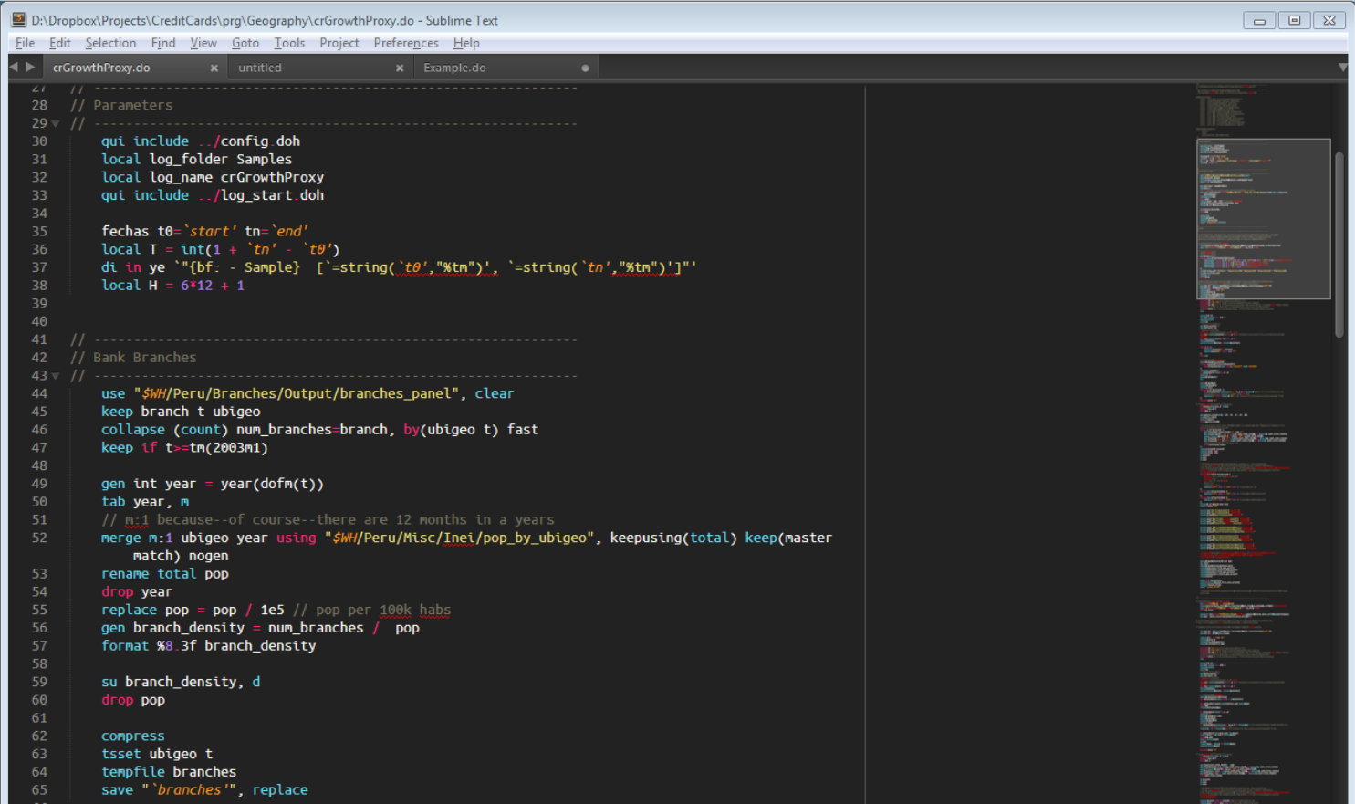
exit |  |  |  |  |  |  |  |  |  |  |  |  | Un valor privado es prefijado con un guión bajo _ ; Por eso macros locales son solo definidas como globales con un _ . O sea:
shell |  | Acceder a línea de comandos del sistema operativo desde Stata
! |  | Acceder a línea de comandos del sistema operativo desde Stata |  |  |  |  |  |  |  |  |  |  | macro dir |  |  |  |  |  |  |  |  |  |  |  | global _x
xshell |  | Abre ventana para acceder a la línea de comandos de Mac o Linux |  |  |  |  |  |  |  |  |  |  | macro list |  |  |  |  |  |  |  |  |  |  |  | local x
!! |  | Abre ventana para acceder a la línea de comandos de Mac o Linux |  |  |  |  |  |  |  |  |  |  | macro drop x |  |  |  |  |  |  |  |  |  |  |  | Estas dos formas son equivalentes
winexec x |  | Ejecuta programa x. Para Mac especificar la ruta completa

Manejo de bases de datos

clear x |  | Borra x de la memoria (Bases de datos cargadas, matrices guardadas, etc.)
clear all |  | Borra todo en memoria
cls |  | Limpia la consola de resultados
set obs |  | Establece número de observaciones para crear una nueva base de datos
cd |  | Cambia el directorio en donde se cargan y guardan bases de datos
dir |  | Muestra archivos en el directorio
use |  | Abre una base de datos del directorio |  |  |  |  |  |  |  | https://www.stata.com/manuals13/pif.pdf | Condicional |  |  | Bucles (en ado) |  |  |  |  |  |  |  | Estos son los 4 tipos de listas de números ↓
sysuse |  | Abre una base de datos preinstalada |  |  |  |  |  |  |  |  |  |  |  |  |  |  |  |  |  |  |  |  |  |  |  |  |  |  | Mata |  | Mata es sensible a mayúsculas
webuse |  | Abre una base de datos de internet |  |  |  |  |  |  |  |  | if exp { |  |  | foreach i in list{ |  |  |  |  |  |  |  | forvalues i = #(#)# { |  |  | # inicial
save |  | Guarda una base de datos en el directorio |  |  |  |  |  |  |  |  | comandos1 |  |  | comandos |  |  |  |  |  |  |  | comandos |  |  | # step |  |  |  | mata |  | Entrar a programar en Mata (modo Mata)
erase |  |  |  |  |  |  |  |  |  |  | } |  |  | } |  |  |  |  |  |  |  | } |  |  | # final |  |  |  | mata stata … |  | Usar comandos ado dentro de modo Mata
edit |  | Muestra la base de datos en memoria para editar |  |  |  |  |  |  |  |  |  |  |  |  |  |  |  |  |  |  |  |  |  |  |  |  |  |  | end |  | Salir de Mata y volver a ado
browse |  | Muestra la base de datos en memoria |  |  |  |  |  |  |  |  | if exp { |  |  | foreach i of varlist #/#{ |  |  |  | Para una lista de variables |  |  |  | forvalues i = #/# { |  |  | # inicial
 |  |  |  |  |  |  |  |  |  |  | comandos1 |  |  | comandos |  |  |  | de una base de datos cargada |  |  |  | comandos |  |  | # final |  |  |  | Operadores (Mata)
list |  | Lista la base de datos en pantalla |  |  |  |  |  |  |  |  | } else { |  |  | } |  |  |  |  |  |  |  | } |  |  | 1 de step
describe |  | Muestra variables y sus etiquetas |  |  |  |  |  |  |  |  | comandos2 |  |  |  |  |  |  |  |  |  |  |  |  |  |  |  |  |  | Aritméticos |  | Relacionales |  | Lógicos/Booleanos |  | Asignación |  | Comodines
lookfor |  | Busca nombres de variables y etiquetas |  |  |  |  |  |  |  |  | } |  |  | foreach i of numlist listanum{ |  |  |  | Para listas de números |  |  |  | forvalues i = #1 #2 to #3 { |  |  | #1 inicial |  |  |  | + | Suma | == | Igual | & | Y | = | Asignar/Reasignar | * | Empareja 0 o más caracteres
codebook |  | Describe el contenido de variables |  |  |  |  |  |  |  |  |  |  |  | comandos |  |  |  | Ver forvalues acá → |  |  |  | comandos |  |  | #3 final |  |  |  | - | Resta | != | No igual | | | O | ++x | Preincremento | ? | Empareja exactamente 1 carácter
inspect |  | Muestra un simple resumen de variables |  |  |  |  |  |  |  |  | if exp { |  |  | } |  |  |  | Preferible siempre usar forvalues |  |  |  | } |  |  | step #2 - #1 |  |  |  | * | Multiplicación | < | Menor que | ! | No | x++ | Postincremento
levelsof |  | Muestra los valores distintos de una variable |  |  |  |  |  |  |  |  | comandos1 |  |  |  |  |  |  |  |  |  |  |  |  |  |  |  |  |  | / | División | > | Mayor que |  |  | --x | Predecremento | Referencias
compare |  | Compara 2 variables |  |  |  |  |  |  |  |  | } else if exp { |  |  | foreach i of newlist nuevalista{ |  |  |  | Para listas que serán creadas |  |  |  | forvalues i = #1 #2:#3 { |  |  | #1 inicial |  |  |  | ^ | Potencia | <= | Menor igual que |  |  | x-- | Postdecremento | * | Todas las matrices
duplicates |  |  |  |  |  |  |  |  |  |  | comandos2 |  |  | comandos |  |  |  | dentro del bucle |  |  |  | comandos |  |  | #3 final |  |  |  |  |  | >= | Mayor igual que |  |  |  |  | *() | Todas las funciones
 |  |  |  |  |  |  |  |  |  |  | } else { |  |  | } |  |  |  |  |  |  |  | } |  |  | step #2 - #1
generate |  | Crea nuevas variables |  |  |  |  |  |  |  |  | comandos3 |  |  |  |  |  |  |  |  |  |  |  |  |  |  |  |  |  | Matriciales especiales |  |  |  |  |  | Punteros
egen |  | Extensiones de gen |  |  |  |  |  |  |  |  | } |  |  | foreach i of global globalcontent{ |  |  |  | Para listas que están dentro |  |  |  |  |  |  |  |  |  |  | : | Prefijo de operación elemento por elemento |  |  |  |  | *a | Contenidos de
replace |  | Cambia contenidos de variables |  |  |  |  |  |  |  |  |  |  |  | comandos |  |  |  | de un macro global |  |  |  | while exp { |  |  |  | Ejemplo | local n = 1 |  | ' | Transpuesta |  |  |  |  | &a | Dirección de
drop |  | Eliminar variables (mantener el resto) |  |  |  |  |  |  |  |  |  |  |  | } |  |  |  |  |  |  |  | comandos |  |  |  |  | while n<10 { |  | # | Kronecker multiplicación
keep |  | Mantener variables (eliminar el resto) |  |  |  |  |  |  |  |  |  |  |  |  |  |  |  |  |  |  |  | } |  |  |  |  |  |  | \ | Unir columnas |  |  |  |  |  |  | Funciones
rename |  | Renombra una variable |  |  |  |  |  |  |  |  |  |  |  | foreach i of local localcontent{ |  |  |  | Para listas que están dentro |  |  |  |  |  |  |  |  |  |  | , | Unir filas
pctile |  | Crea una variable de percentiles |  |  |  |  |  |  |  |  |  |  |  | comandos |  |  |  | de un macro local |  |  |  | continue | Sale de bucles |  |  |  |  |  | :: | Rango vector columna |  |  |  |  |  |  | Matriciales
xtile |  | Crea una variable de cuantiles |  |  |  |  |  |  |  |  |  |  |  | } |  |  |  |  |  |  |  |  |  |  |  |  |  |  | .. | Rango vector fila
separate |  | Crea variables separadas de una original |  |  |  |  |  |  |  |  |  |  |  |  |  |  |  |  |  |  |  |  |  |  |  |  |  |  |  |  |  |  |  |  |  |  | corr(M)
 |  |  |  |  |  |  |  |  |  |  |  |  |  |  |  |  |  |  |  |  |  |  |  |  |  |  |  |  | Ejemplos |  |  |  |  |  |  |  | det(M)
order |  | Ordena variables de izquierda a derecha |  |  |  |  |  |  |  |  | Orientación a objetos |  |  |  |  |  |  |  |  |  |  |  |  |  |  |  |  |  |  |  |  |  |  |  |  |  | inv(M)
sort |  | Arregla variables solo ascendentemente (de menor a mayor) |  |  |  |  |  |  |  |  | En ado: |  |  |  |  | En Mata: |  |  |  |  |  |  |  |  |  |  |  |  | A :* B | Multiplica matriz A con B elemento por elemento |  |  |  |  |  |  | trace(M)
gsort |  | Arregla variables ascendente o descendentemente |  |  |  |  |  |  |  |  | https://www.stata.com/manuals13/pclass.pdf |  |  |  |  | https://www.stata.com/manuals13/m-2class.pdf#m-2class |  |  |  |  |  |  |  |  |  |  |  |  | 3..8 | Crea un vector fila (3,4,5,6,7,8) |  |  |  |  |  |  | cholesky(M) |  | Descomposición cholesky
 |  |  |  |  |  |  |  |  |  |  |  |  |  |  |  |  |  |  |  |  |  |  |  |  |  |  |  |  | 4::9 | Crea un vector columna (4\5\6\7\8\9) |  |  |  |  |  |  | qrd(M) |  | Descomposición QR
label data |  | Etiqueta de la base de datos |  |  |  |  |  |  |  |  |  |  |  |  |  |  |  |  |  |  |  |  |  |  |  |  |  |  |  |  |  |  |  |  |  |  | J(f,c,z)
label variable |  | Etiquetas de variables |  |  |  |  |  |  |  |  |  |  |  |  |  |  |  |  |  |  |  |  |  |  |  |  |  |  |  |  |  |  |  |  |  |  | I(n)
label define |  | Crea etiqueta |  |  |  |  |  |  |  |  |  |  |  |  |  |  |  |  |  |  |  |  |  |  |  |  |  |  | mata clear |  | Borra memoria de Mata. clear all incluye esto |  |  |  |  |  | colsof(M)
label values |  | Asigna etiqueta creada a variables |  |  |  |  |  |  |  |  |  |  |  |  |  |  |  |  |  |  |  |  |  |  |  |  |  |  | mata describe |  | Lista los contenidos de Mata (matrices, funciones, etc) |  |  |  |  |  | rowsof(M)
label list |  | Lista nombres y contenidos de etiquetas |  |  |  |  |  |  |  |  | Subrutinas / Funciones definidas por usuario (ado) (Código reusable) |  |  |  |  |  |  |  |  |  |  |  |  |  |  |  |  |  | mata drop x |  | Borra de memoria de Mata la matriz o función “x” |  |  |  |  |  | diag(v)
label drop |  | Elimina etiquetas |  |  |  |  |  |  |  |  |  |  |  |  |  |  |  |  |  |  |  |  |  |  |  |  |  |  |  |  |  |  |  |  |  |  | diag0cnt(M)
 |  |  |  |  |  |  |  |  |  |  | Stata (ado) en sí no tiene subrutinas/funciones definidas por usuarios |  |  |  |  |  |  |  |  |  |  |  |  |  |  |  |  |  | mata matasave archivo lista |  |  |  | Guarda las matrices globales en archivo
recode |  | De numérica con etiquetas a otra numérica con etiquetas |  |  |  |  |  |  |  |  | Sin embargo, soluciones alternas son crear programas, archivos .ado o archivos .do |  |  |  |  |  |  |  |  |  |  |  |  |  |  |  |  |  | mata matuse archivo |  |  |  | Carga las matrices del archivo
decode |  | De numérica con etiquetas a textual |  |  |  |  |  |  |  |  | Los ado son do files automáticos. Stata para ejecutar un comando primero busca si existe un ado con dicho nombre |  |  |  |  |  |  |  |  |  |  |  |  |  |  |  |  |  | mata matdescribe archivo |  |  |  | Lista los contenidos Mata del archivo
encode |  | De textual a numérica con etiquetas |  |  |  |  |  |  |  |  | De hecho muchos comandos de Stata son simplimente ado files
tostring |  | De numérica a textual
destring |  | De textual a numérica |  |  |  |  |  |  |  |  | Programas |  |  |  |  |  | Do-files |  |  |  |  |  |  |  |  |  |  |  | printf() |  | Muestra input en pantalla
 |  |  |  |  |  |  |  |  |  |  |  |  |  |  |  |  |  |  |  |  |  |  |  |  |  |  |  |  | sprintf() |  | Muestra input en pantalla como string
preserve |  | Preserva y restaura una base original |  |  |  |  |  |  |  |  | program define nom |  |  | Define programa |  |  | doedit |  |  | Abre un nuevo do-file sin título |  |  |  |  |  |  |  |  | dir()
restore |  | *Usar estos comandos a la vez |  |  |  |  |  |  |  |  | comandos |  |  |  |  |  | doedit archivo |  |  | Abre un nuevo o existente do-file |  |  |  |  |  |  |  |  |  |  |  |  |  |  |  |  | Condicional (Mata) |  |  | Bucles (Mata)
 |  |  |  |  |  |  |  |  |  |  | end |  |  |  |  |  | x |  |  |  |  |  |  |  |  |  |  |  |  |  |  |  |  |  |  |  |  |  |  |  | Ejemplos
erase |  | Elimina un archivo en disco |  |  |  |  |  |  |  |  |  |  |  |  |  |  |  |  |  |  |  |  |  |  |  |  |  |  |  |  |  |  |  |  |  |  | if (exp) comando1 |  |  | for(ini;fin;ite){ | for(i=1; i<=10; i++){
collapse |  | Colapsa una base de datos a una de estadísticos |  |  |  |  |  |  |  |  | nom |  |  | Llama programa |  |  |  |  |  |  |  |  |  |  |  |  |  |  |  |  |  |  |  |  |  |  |  |  |  | comando | comando
reshape wide |  | Convierte una base de datos de larga a ancha |  |  |  |  |  |  |  |  |  |  |  |  |  |  | do archivo.do |  |  | Ejecuta comandos del do-file verbosamente (asume extensión .do de no haber) |  |  |  |  |  |  |  |  |  |  |  |  |  |  |  |  | if (exp) comando1 |  |  | } | }
reshape long |  | Convierte una base de datos de ancha a larga |  |  |  |  |  |  |  |  | program drop nom |  |  | Desecha programa |  |  | do archivo.do arg1 arg2 |  |  | Ejecuta comandos del do-file verbosamente con argumentos |  |  |  |  |  |  |  |  |  |  |  |  |  |  |  |  | else comando2
 |  |  |  |  |  |  |  |  |  |  |  |  |  |  |  |  | do archivo.do, nostop |  |  | Ejecuta comandos del do-file verbosamente y no se detiene si encuentra errores
append |  | Agrega observaciones de una base de datos a otra |  |  |  |  |  |  |  |  |  |  |  |  |  |  | run archivo.do |  |  | Ejecuta comandos del do-file silenciosamente |  |  |  |  |  |  |  |  |  |  |  |  |  |  |  |  | if (exp) { |  |  | while (exp) comando
merge |  | Combina 2 bases de datos mediante sus identificadores externos e internos |  |  |  |  |  |  |  |  |  |  |  |  |  |  |  |  |  |  |  |  |  |  |  |  |  |  |  |  |  |  |  |  |  |  | comandos1
isid |  | Verifica si un conjunto de variables es un identificador interno único |  |  |  |  |  |  |  |  |  |  |  |  |  |  |  |  |  |  |  |  |  |  |  |  |  |  |  |  |  |  |  |  |  |  | } else { |  |  | while (exp) {
 |  |  |  |  |  |  |  |  | Ponderadores |  |  |  |  |  |  |  |  |  |  |  |  |  |  |  |  |  |  |  |  |  |  |  |  |  |  |  | comandos2 |  |  | comandos
Estadística descriptiva y gráficos |  |  |  |  |  |  |  |  |  |  |  |  |  |  |  |  |  |  |  |  |  |  |  |  |  |  |  |  |  |  |  |  |  |  |  |  | } |  |  | }
 |  |  |  |  |  |  |  |  | pweight
tabulate |  | Tabla de frecuencias |  |  |  |  |  |  | fweight |  |  |  |  |  |  |  |  |  |  |  |  |  |  |  |  |  |  |  |  |  |  |  |  |  |  |  | if (exp) comando1
summarize |  | Resumen de estadísticos de una variable |  |  |  |  |  |  | aweight |  |  |  |  |  |  |  |  |  |  |  |  |  |  |  |  |  |  |  |  |  |  |  |  |  |  |  | else if comando2
tabstat |  | Tabla de estadísticos de muchas variables para pocos grupos |  |  |  |  |  |  | iweight |  |  |  |  |  |  |  |  |  |  |  |  |  |  |  |  |  |  |  |  |  |  |  |  |  |  |  | else comando3
table |  | Tabla de estadísticos de pocas variables para muchos grupos
count |  | Cuenta observaciones que satisfacen condiciones |  |  |  |  |  |  |  |  |  |  |  |  |  |  |  |  |  |  |  |  |  |  |  |  |  |  |  |  |  |  |  |  |  |  | x = (exp) ? valor_true:valor_false
mean
total
proportion |  |  |  |  |  |  |  |  |  |  |  |  |  |  |  |  |  |  |  |  |  |  |  |  |  |  |  |  |  |  |  |  |  |  |  |  | Subrutinas / Funciones definidas por usuario (Mata) (Código reusable)
ratio
corr |  |  |  |  |  |  |  |  |  |  |  |  |  |  |  |  |  |  |  |  |  |  |  |  |  |  |  |  |  |  |  |  |  |  |  |  | function nom() { |  |  | Función sin parámetros
ci |  |  |  |  |  |  |  |  |  |  |  |  |  |  |  |  |  |  |  |  |  |  |  |  |  |  |  |  |  |  |  |  |  |  |  |  | comandos
 |  |  |  |  |  |  |  |  |  |  |  |  |  |  |  |  |  |  |  |  |  |  |  |  |  |  |  |  |  |  |  |  |  |  |  |  | }
histogram |  | Histograma de variables continuas y categóricas
kdensity |  | Densidad kernel univariada |  |  |  |  |  |  |  |  |  |  |  |  |  |  |  |  |  |  |  |  |  |  |  |  |  |  |  |  |  |  |  |  |  |  | function nom(p1,p2) { |  |  | Función con parámetros obligatorios
 |  |  |  |  |  |  |  |  |  |  |  |  |  |  |  |  |  |  |  |  |  |  |  |  |  |  |  |  |  |  | pragma | Suprime mensajes de advertencia |  |  |  |  | comandos
Gráficos |  | graph |  |  |  |  |  |  |  |  |  |  |  |  |  |  |  |  |  |  |  |  |  |  |  |  |  |  |  |  |  |  |  |  |  |  | }

gr bar |  | Gráficos de barras verticales |  |  |  |  |  |  |  |  |  |  |  |  |  |  |  |  |  |  |  |  |  |  |  |  |  |  |  |  |  |  |  |  |  |  | function nom(p1,|p2,p3) { |  |  | Función con parámetros opcionales a partir del segundo
gr hbar |  | Gráficos de barras horizontales |  |  |  |  |  |  |  |  |  |  |  |  |  |  |  |  |  |  |  |  |  |  |  |  |  |  |  |  |  |  |  |  |  |  | comandos |  |  | Los parámetros a la izquierda del | son obligatorios,
gr dot |  | Gráficos de puntos |  |  |  |  |  |  |  |  |  |  |  |  |  |  |  |  |  |  |  |  |  |  |  |  |  |  |  |  |  |  |  |  |  |  | }
gr pie |  | Gráficos circulares
gr box |  | Diagrama de caja vertical (Boxplot)
gr hbox |  | Diagrama de caja horizontal (Boxplot)
gr matrix |  | Matriz de gráficos |  |  |  |  |  |  |  |  |  |  | Strings |  | Números aleatorios |  | Distribuciones
 |  |  |  | https://stats.idre.ucla.edu/stata/modules/graph8/twoway/
Gráficos de 2 ejes |  | twoway |  |  |  |  |  |  | Funciones |  |  |  | substr(s,n1,n2) |  | runiform() |  | normal(z)
 |  |  |  |  |  |  |  |  |  |  |  |  | real(s) |  | runiform(a,b) |  | normalden(z)
tw function |  | Plot de una función matemática |  |  |  |  |  |  | Matemáticas |  |  |  |  |  | runiformint(a,b) |  | normalden(x,s)
tw scatter |  | Plot de dispersión (Scatterplot) |  |  |  |  |  |  |  |  |  |  |  |  | rbinomial(n,p) |  | normalden(x,m,s)
tw line |  | Plot de línea |  |  |  |  |  |  | abs(x) |  |  |  |  |  | rchi2(df) |  | lnnormal(z)
tw tsline |  | Plot de series de tiempo |  |  |  |  |  |  | ceil(x) |  |  |  |  |  | rexponential(b) |  | lnnormalden(z)
tw connected |  | Plot de línea conectado con marcadores |  |  |  |  |  |  | exp(x) |  |  |  |  |  | rnormal() |  | lnnormalden(x,s)
tw area |  | Plot de línea con área sombreada |  |  |  |  |  |  | floor(x) |  |  |  |  |  | rnormal(m) |  | lnnormalden(x,m,s)
 |  |  |  |  |  |  |  |  | int(x) |  |  |  |  |  | rnormal(m,s)
tw dot |  | Plot de puntos |  |  |  |  |  |  | ln(x) |  |  |  |  |  | rpoisson(m)
tw bar |  | Plot de barras |  |  |  |  |  |  | log(x) |  |  |  |  |  | rt(df)
tw spike |  | Plot de picos |  |  |  |  |  |  | logit(x)
tw dropline |  | Plot de picos con puntos |  |  |  |  |  |  | max(x1,x2)
 |  |  |  |  |  |  |  |  | min(x1,x2)
tw rline |  | Plot de rango de líneas |  |  |  |  |  |  | mod(x)
tw tsrline |  | Plot de rango de series de tiempo |  |  |  |  |  |  | sign(x)
tw rarea |  | Plot de rango de área sombreada |  |  |  |  |  |  | sqrt(x)
tw rbar |  | Plot de rango de barras |  |  |  |  |  |  | sum(x)
tw rspike |  | Plot de rango con líneas no acotadas
tw rcap |  | Plot de rango con líneas acotadas simples
tw rcapsym |  | Plot de rango con líneas acotadas con puntos

tw contour |  | Plot de contorno relleno
tw contourline |  | Plot de contorno vacío

tw lfit |  | Plot de regresión ŷ = β̂0 + β̂1x
tw qfit |  | Plot de regresión ŷ = β̂0 + β̂1x2
tw lfitci |  | Plot de regresión con intervalos de confianza ŷ = β̂0 + β̂1x
tw qfitci |  | Plot de regresión con intervalos de confianza ŷ = β̂0 + β̂1x2
 |  |  |  |  |  |  |  |  |  |  |  |  |  |  |  |  |  |  | Matrices
tw histogram |  | Plot de histograma
tw kdensity |  | Plot de densidades kernel
 |  |  |  |  |  |  |  |  |  |  |  |  |  |  |  |  |  |  | scalar
Estadística inferencial y econometría |  |  |  |  |  | Variables del sistema (_variables) |  |  |  |  |  |  |  |  |  |  |  |  | scalar list
 |  |  |  |  |  |  |  |  |  |  |  |  |  |  |  |  |  |  | scalar drop
test |  |  |  |  |  | _b[var] | Contiene el coeficiente estimado de la variable "var" de la última regresión
ttest |  |  |  |  |  | _coef[var] | Contiene el coeficiente estimado de la variable "var" de la última regresión |  |  |  |  |  |  |  |  |  |  |  | matrix
ttesti |  |  |  |  |  | _cons | Contiene la constante estimada de la última regresión |  |  |  |  |  |  |  |  |  |  |  | matrix dir
prtest |  |  |  |  |  | _n | Contiene el número de la observación |  |  |  |  |  |  |  |  |  |  |  | matrix list
prtesti |  |  |  |  |  | _N | Contiene el número total de observaciones en la base de datos |  |  |  |  |  |  |  |  |  |  |  | matrix drop
 |  |  |  |  |  | _rc | Contiene el código de retorno del comando capture
svyset |  |  |  |  |  | _se[var] | Contiene el error estándar del coeficiente estimado de la variable "var" de la última regresión |  |  |  |  |  |  |  |  |  |  |  | mkmat
svydes |  |  |  |  |  | _estimates | https://www.stata.com/manuals13/p_estimates.pdf#p_estimates |  |  |  |  |  |  |  |  |  |  |  | svmat
 |  |  |  |  |  | _return | https://www.stata.com/manuals13/p_return.pdf#p_return |  |  |  |  |  |  |  |  |  |  |  | matname
lincom
mean |  |  |  |  |  | Resultados almacenados |  |  |  |  |  |  |  |  |  |  |  |  | matrix define
total |  |  |  |  |  |  |  |  |  |  | e.g. summarize |  |  |  |  |  |  |  | matsize
proportion |  |  |  |  |  | Los comandos de Stata que generan resultados se clasifican como de clase-r, clase-e, clase-s o clase-n |  |  |  |  | e.g. regress, logistic |  |  |  |  |  |  |  | matrix get
ratio |  |  |  |  |  | Estos comandos almacenan estos resultados temporalmente en r(), e(), s() o n() respectivamente |  |  |  |  |  |  |  |  |  |  |  |  | matrix input
corr |  |  |  |  |  | Para visualizar y manipular estos resultados se usan los distintos comandos return |  |  |  |  | e.g. generate, replace
pwcorr |  |  |  |  |  |  |  |  |  |  |  |  |  |  |  |  |  |  | Operadores matriciales
ci |  |  |  |  |  | r() | Resultados de comandos generales
 |  |  |  |  |  | e() | Resultados de comandos de estimación
regress |  |  |  |  |  | s() | Resultados de comandos de parseado (sintaxis)
ivregress |  |  |  |  |  | n() | Resultados de otros comandos

tsset |  |  |  |  |  | return list |  | Lista de los r() resultados
tsfill |  |  |  |  |  | return clear |  | Borra los r() resultados
 |  |  |  |  |  | return scalar |  | Guarda el r() resultado en un escalar
 |  |  |  |  |  | return matrix |  | Guarda el r() resultado en una matriz
 |  |  |  |  |  | return local |  | Guarda el r() resultado en un local
 |  |  |  |  |  | return add

 |  |  |  |  |  | ereturn list |  | Lista de los e() resultados
 |  |  |  |  |  | ereturn clear |  | Borra los e() resultados
xtset |  |  |  |  |  | ereturn scalar |  | Guarda el e() resultado en un escalar
xtreg |  |  |  |  |  | ereturn matrix |  | Guarda el e() resultado en una matriz
 |  |  |  |  |  | ereturn local |  | Guarda el e() resultado en un local
xthtaylor
logit
tobit |  |  |  |  |  | Operadores Ecuacionales
 |  |  |  |  |  | i.
hausman |  |  |  |  |  | c.
dsge |  |  |  |  |  | #
 |  |  |  |  |  | L#.
predict |  |  |  |  |  | F#.
margins |  |  |  |  |  | D#.
marginsplot |  |  |  |  |  | S#.
estat ic
estat vce
lrtest

_predict
_return
_rmcoll
_robust
_estimates

estimates
outreg2 |  | Arregla
estout

EViews
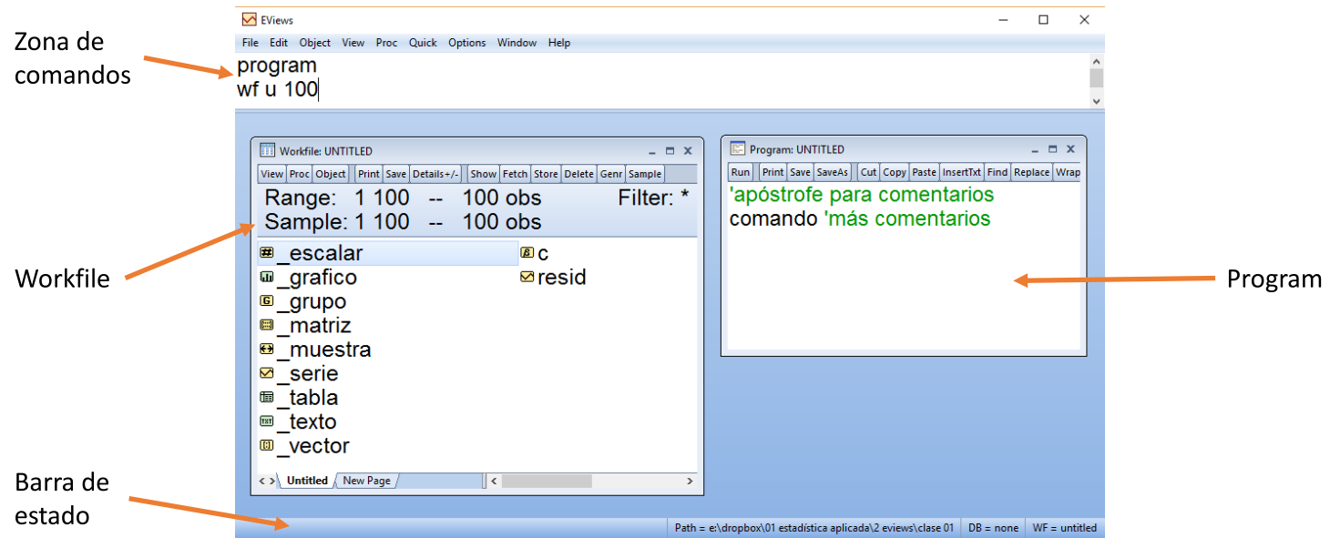

EVIEWS
 |  |  |  |  |  |  | Atajos de teclado |  |  | Página oficial
 |  |  |  |  |  |  |  |  |  | Compra oficial
 |  |  |  |  |  |  | F10 |  | Ejecutar program | Compra académica |  |  |  |  |  |  |  |  |  |  |  |  |  |  |  |  |  |  |  | Comodines
 |  |  |  |  |  |  | Esc |  | Detener program | Foro oficial |  |  |  |  |  |  |  |  |  |  |  |  |  |  |  |  |  |  |  | * | Empareja 0 o más caracteres
' | Comentario en una sola línea |  |  |  |  |  | Ctrl S |  | Guardar | Recursos de aprendizaje |  |  |  |  |  |  |  |  |  |  |  |  |  |  |  |  |  |  |  | ? | Empareja 1 carácter
 |  |  |  |  |  |  |  |  |  | Tutoriales oficiales
Extensiones |  | Bases de datos |  | .wf1 |  |  |  |  |  | Documentación
 |  | Programs |  | .prg |  |  |  |  |  | Libros
 |  |  |  |  |  |  | Frecuencias |  |  | Seminarios y cursos
 |  |  |  |  |  |  | u | Unstructured (para corte transversal) |  | Blog
cd “dirección” |  | Cambia de directorio |  |  |  |  | w | Semanal |  | Add-ins y librerías
program nom |  | Crear nuevo program “nom” |  |  |  |  | m | Mensual
open nom.prg |  | Abrir program “nom.prg” del directorio |  |  |  |  | q | Trimestral
 |  |  |  |  |  |  | y/a | Anual
Workfiles |  |  |  |  |  |  | 5y | Quinquenal
 |  |  |  |  |  |  |  |  |  | Operadores
Manipulación básica
 |  |  |  |  |  |  |  |  |  | Aritméticos |  | Relacionales |  | Lógicos |  | Unarios
wfcreate u # |  |  | Crear workfile no estructurado de # observaciones de rango (Para corte transversal) |  |  |  |  |  |  | + | Suma | == | Igual | and | Y | +
wfcreate y # # |  |  | Crear workfile anual desde año # hasta # |  |  |  |  |  |  | - | Resta | <> | No igual | or | O | -
wfcreate a # # |  |  | Crear workfile anual desde año # hasta # |  |  |  |  |  |  | * | Multiplicación | < | Menor que |  | No
wfcreate m #-# #-# |  |  | Crear workfile mensual desde año # mes # hasta #-#. Eviews lee separadores (- / . , : m) |  |  |  |  |  |  | / | División | > | Mayor que
wfcreate q #-# #-# |  |  | Crear workfile trimestral desde año # trimestre # hasta #-#. Eviews lee separadores (- / . , : q) |  |  |  |  |  |  | ^ | Potencia | <= | Menor igual que
wfcreate w #-# #-# |  |  | Crear workfile semanal desde año # semana # hasta #-#. Eviews lee separadores (- / . , : w) |  |  |  |  |  |  |  |  | >= | Mayor igual que

wfcreate u # |  |  |  | Crear workfile sin título
wfcreate nom u # |  |  |  | Crear workfile con título “nom”
wfcreate(wf=nom, page=nompag) u # |  |  |  | Crear workfile con título “nom” en página con título “nompag” |  |  |  |  |  | Programs |  | Programs son archivos de texto con el lenguaje de programación de EViews

wfsave nom |  |  | Guardar workfile nom.wf1 |  |  |  |  |  |  | program programa |  |  |  | Abre “programa.prg”
wfclose nom |  |  | Cerrar workfile nom.wf1 |  |  |  |  |  |  | program “c:\…\programa.prg” |  |  |  | Abre “programa.prg” en la dirección especificada
wfopen nom |  |  | Abrir workfile nom.wf1
 |  |  |  |  |  |  |  |  |  | exec programa |  |  | Ejecuta “programa.prg”. Corre y continua
import archivo.xlsx |  |  |  | Importar archivo de Excel como no estructurado (corte transversal) |  |  |  |  |  | exec programa x y |  |  | Ejecuta “programa.prg” con argumentos %0=x , %1=y
import archivo.xlsx @freq y # |  |  |  | Importar archivo de Excel anual desde año # |  |  |  |  |  | exec “c:\…\programa.prg” |  |  | Ejecuta “programa.prg” en la dirección especificada
import archivo.xlsx @freq m #-# |  |  |  | Importar archivo de Excel mensual desde año # mes # |  |  |  |  |  | exec(q) programa |  |  | Ejecuta “programa.prg” en modo silencioso (quiet)
 |  |  |  |  |  |  |  |  |  | exec(v) programa |  |  | Ejecuta “programa.prg” en modo verboso (verbose)
Submuestreo (Muestra del workfile)
 |  |  |  |  |  |  |  |  |  | run programa |  |  | Corre “programa.prg”. Ejecuta y luego se detiene
smpl @all |  | Muestra igual al rango |  |  |  |  |  |  |  | run programa x y |  |  | Corre “programa.prg” con argumentos %0=x , %1=y
smpl # # |  | Submuestrea desde # hasta #. Para otras frecuencias #-# hasta #-# (como sea adecuado) |  |  |  |  |  |  |  | run “c:\…\programa.prg” |  |  | Corre “programa.prg” en la dirección especificada2
smpl @first # |  | Submuestrea desde el inicio hasta # |  |  |  |  |  |  |  | run(q) programa |  |  | Corre “programa.prg” en modo silencioso (quiet)
smpl # @last |  | Submuestrea desde # hasta el final |  |  |  |  |  |  |  | run(v) programa |  |  | Corre “programa.prg” en modo verboso (verbose)
smpl if condición |  | Submuestrea dependiendo de una condición
 |  |  |  |  |  |  |  |  |  | sleep n | Pausa programa n milisegundos
Estructuración |  |  |  |  |  |  |  |  |  | stop | Detiene la ejecución de un programa

pagestruct(none) |  |  |  | Borra la estructura de una página del workfile
pagestruct(freq = y, start = #) |  |  |  | Asignar estructura anual desde #
pagestruct(freq = m, start = #.#) |  |  |  | Asignar estructura mensual desde #.#. Eviews lee muchos separadores (- / . , :)
 |  |  |  |  |  |  |  |  |  | Condicionales |  |  | Bucles
pagestruct(end = #) |  |  |  | Reasigna el final de la estructura de la página
pagestruct(start = #) |  |  |  | Reasigna el inicio de la estructura de la página |  |  |  |  |  | if exp then |  |  | Cerrado Numérico |  |  | Cerrado Strings
pagestruct(end = @last + #) |  |  |  | Agregar # observaciones al final |  |  |  |  |  | comando1
pagestruct(start = @first - #) |  |  |  | Agregar # observaciones al inicio. No sirve para páginas no estructuradas. |  |  |  |  |  | endif |  |  | for !i=# to # step # |  |  | for %i st1 st2 …
 |  |  |  |  |  |  |  |  |  |  |  |  | comandos |  |  | comandos
 |  |  |  |  |  |  |  |  |  |  |  |  | next |  |  | next
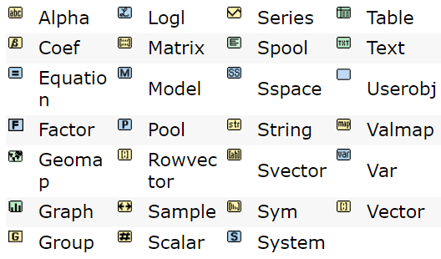
 |  |  |  |  |  |  |  |  |  | if exp then
Objetos de EViews: |  |  |  |  |  |  |  |  |  | comando1
 |  |  |  |  |  |  |  |  |  | else |  |  | Abierto |  |  | for %i %j st1 st2 …
 |  |  |  |  |  |  |  |  |  | comando2 |  |  |  |  |  | comandos
 |  |  |  |  |  |  |  |  |  | endif |  |  | while exp |  |  | next
 |  |  |  |  |  |  |  |  |  |  |  |  | comandos
 |  |  |  |  |  |  |  |  |  |  |  |  | wend

 |  |  |  |  |  |  |  |  |  |  |  |  | exitloop | Detenedor de bucles

 |  |  |  |  |  |  |  |  |  | Subrutinas (Código reusable)

 |  |  |  |  |  |  |  |  |  | subroutine nom |  |  | Subrutina sin parámetros |  |  |  | return | Detenedor de subrutinas |  | Ejemplo | subroutine durbinwatson
 |  |  |  |  |  |  |  |  |  | comandos |  |  |  |  |  |  |  |  |  |  | …
 |  |  |  |  |  |  |  |  |  | endsub |  |  |  |  |  |  |  |  |  |  | if test<=0 then
 |  |  |  |  |  |  |  |  |  |  |  |  |  |  |  |  |  |  |  |  | return | Este return pararía la subrutina durbinwatson si
alpha | Series alfanuméricas. Contiene observaciones de una variable que contiene strings. Pueden ser alpha o frml |  |  |  |  |  |  |  |  | subroutine nom(tipoobj p1, tipoobj p2) |  |  |  |  | Subrutina con parámetros. |  |  |  |  |  | endif | la variable test fueran menor o igual que 0
coef | Vector de coeficientes. Contiene parámetros, estimadores de ecuaciones y sistemas. |  |  |  |  |  |  |  |  | comandos |  |  |  |  | Se debe especificar el tipo de objeto que serán los argumentos |  |  |  |  |  | …
equation | Ecuación. Sirven para estimación, testing y forecasting uniecuacional. |  |  |  |  |  |  |  |  | endsub |  |  |  |  |  |  |  |  |  |  | endsub
factor | Objeto de análisis de factores.
geomap | Geomapa. Muestra archivo de forma de mapa con datos. |  |  |  |  |  |  |  |  | subroutine local nom |  |  | Subrutina local sin parámetros.
graph | Gráfico. Guarda salida gráfica. |  |  |  |  |  |  |  |  | comandos |  |  | Los objetos creados por subrutinas locales serán removidos del workfile cuando acabe la subrutina
group | Grupo de series. Colecciona objetos tipo serie (Series, Alpha, Link) |  |  |  |  |  |  |  |  | ensub
link | Enlace de series. Enlaza convirtiendo frecuencias de Series o Alphas, emparejando data mergeada de páginas diferentes.
logl | Verosimilitud. Usado para estimación por máxima verosimilitud con funciones especificadas por el usuario. |  |  |  |  |  |  |  |  | call nom |  |  | Llamar a una subrutina sin argumentos
matrix | Matriz. Arreglo dobledimensional |  |  |  |  |  |  |  |  | call nom(arg1, arg2) |  |  | Llamar a una subrutina con argumentos
model | Modelo. Conjunto de ecuaciones simultáneas para forecasting y simulación
pool | Series de tiempo, corte transversal objeto. Usado con datos de panel?. |  |  |  |  |  |  |  |  | include nom |  |  | Incluye subrutinas de otros programs
rowvector | Vector fila. Arreglo unidimensional de números.
sample | Muestra. Descripción de observaciones que serán usadas en operaciones.
scalar | Escalar. Contiene un único valor numérico.
series | Serie. Contiene un conjunto de observaciones numéricas. Pueden ser series o frml
spool | Carrete. Contiene salidas (outputs) de objetos.
sspace | Objeto estado-espacio. Estimación y evaluación de modelos estado-espacio con filtros de Kalman. |  |  |  |  |  |  |  |  | Funciones
string | String. Contiene strings (cadenas de caracteres).
svector | Vector de strings. |  |  |  |  |  |  |  |  | Básicas |  |  |  |  |  |  |  | Matemáticas |  |  |  |  | Workfiles
sym | Matriz simétrica.
system | Sistema de ecuaciones. |  |  |  |  |  |  |  |  | @first |  |  |  |  |  |  |  | @ceiling(x) |  | Entero superior más próximo
table | Tabla. Tabla dobledimensional para mostrar salidas (outputs). |  |  |  |  |  |  |  |  | @last |  |  |  |  |  |  |  | @floor(x) |  | Entero inferior más próximo |  |  | @pagecount | Número de páginas en el workfile activo
text | Texto. Contiene información arbitraria en texto. |  |  |  |  |  |  |  |  | @all |  |  |  |  |  |  |  | @round(x) |  | Redondeo |  |  | @pagefreq | Frecuencia de la página activa
userobj | Objeto definido por usuario. Objeto no registrado. |  |  |  |  |  |  |  |  | @quarter |  |  |  |  |  |  |  | @abs(x) |  | Valor absoluto |  |  | @pagename | Nombre de la página activa
valmap | Valor mapa. Asigna etiquetas a valores en Series numéricas o Alphas. |  |  |  |  |  |  |  |  | @month |  |  |  |  |  |  |  | @log(x) |  | Logaritmo |  |  | @pagelist | String de los nombres de las páginas del workfile activo
var | VAR (Vector autorregresivo) o de correción de errores. |  |  |  |  |  |  |  |  | @objets |  |  |  |  |  |  |  | @sqr(x) |  | Raíz cuadrada |  |  | @wfname | Nombre del workfile activo por defecto
vector | Vector (columna por defecto). Arreglo unidimensional de números. |  |  |  |  |  |  |  |  | @val(“3”) |  | Convierte un string en valor (quita comillas) |  |  |  |  |  | @mod(x1,x2) |  | Módulo (residuo) |  |  | @wfpath | Path del workfile activo por defecto
 |  |  |  |  |  |  |  |  |  | @str(3) |  | Convierte un valor en un string (pone comillas)
 |  |  |  |  |  |  |  |  |  | @seriesname(#)
show x |  | Muestra un objeto x |  |  |  |  |  |  |  | @count
close x |  | Cierra la ventana del objeto |  |  |  |  |  |  |  | @trend
copy x y |  | Copia x y lo llama y
rename x y |  | Renombra x con y |  |  |  |  |  |  |  | Estadísticas
delete x |  | Borra x |  |  |  |  |  |  |  |  |  |  |  |  |  |  |  |  |  |  |  |  | Distribuciones | Operan valor por valor de matriz, vector, serie o escalar
 |  |  |  |  |  |  |  |  |  | Descriptivas |  | Sobre series, vectores, matrices |  |  |  |  | Cumulativos |  | Sobre series
 |  |  |  |  |  |  |  |  |  |  |  | Devuelven escalares |  |  |  |  |  |  | Devuelven series |  |  |  |  |  | c | q | d | r |  | c | Probabilidad acumulada hasta cierto punto
Series (Datos numéricos ordenados, limitados por el rango del workfile) |  |  |  |  |  |  |  |  |  |  |  |  |  |  |  |  |  |  |  |  |  |  | Normal | norm | @cnorm(0) | @qnorm(0.5) | @dnorm(0) | @rnorm | @nrnd | q | Punto para cierta probabilidad ac.
 |  |  |  |  |  |  |  |  |  | @mean(x) |  | Media |  |  |  |  | @cumsum(x) |  |  |  |  |  | Uniforme(1,4) | unif | @cunif(x,1,4) | @qunif(p,1,4) | @dunif(x,1,4) | @runif(1,4) | @rnd | d | Proabilidad de un solo punto
series x |  | Crea serie numérica “x”. Llena de NAs por defecto. |  |  |  |  |  |  |  | @stdev(x) |  | Desviación estándar |  |  |  |  | @cumbsum(x) |  |  |  |  |  | X2(3) | chisq | @cchisq(x,3) | @qchisq(p,3) | @dchisq(x,3) | @rchisq(3) |  | r | Número aleatoria de la distribución
series x = # |  | Crea serie “x” de solo valores # |  |  |  |  |  |  |  | @var(x) |  | Varianza |  |  |  |  | @cumprod(x)
series x = @trend |  | Crea serie “x” de números consecutivos |  |  |  |  |  |  |  | @skew(x) |  | Asimetría |  |  |  |  | @cumbprod(x)
series x = formula |  | Crea serie “x” mediante una fórmula |  |  |  |  |  |  |  | @kurt(x) |  | Kurtosis |  |  |  |  | @cummean(x)
genr x = formula |  | Crea serie “x” mediante una fórmula |  |  |  |  |  |  |  | @min(x) |  | Mínimo
frml x = formula |  | Crea serie “x” mediante una fórmula autoactualizable |  |  |  |  |  |  |  | @max(x) |  | Máximo |  |  |  |  | Móviles |  | Sobre series
frml x = @clear |  | Hace a la serie no autoactualizable |  |  |  |  |  |  |  | @obs(x) |  | # observaciones |  |  |  |  |  |  | Devuelven series
 |  |  |  |  |  |  |  |  |  | @sum(x)
Vistas Gráficas |  | http://www.eviews.com/help/helpintro.html#page/content%2Fseriescmd-Series.html%23ww200326 |  |  |  |  |  |  |  | @median(x) |  | Mediana |  |  |  |  | @movav(x,3) |  | Media móvil
 |  |  |  |  |  |  |  |  |  | @quantile(x,0.25) |  | Quantil # |  |  |  |  | @movstdev(x,#) |  | Desviación estándar móvil
x.area |  | Gráfico de área |  |  | Las opciones de cada vista está en la página |  |  |  |  | @sumsq(x) |  |  |  |  |  |  | @movmax(x,#) |  | Máximo móvil
x.bar |  | Gráfico de barras |  |  |  |  |  |  |  | @inner(x) |  |  |  |  |  |  | @movmin(x,#) |  | Mínimo móvil
x.boxplot |  | Gráfico de caja |  |  |  |  |  |  |  |  |  |  |  |  |  |  | @movcor(x1,x2,n)
x.distplot |  | Gráfico de distribución |  |  |  |  |  |  |  | Por filas |  | Sobre grupos
x.dot |  | Gráfico de puntos |  |  |  |  |  |  |  |  |  | Devuelven series
x.line |  | Gráfico de línea
x.qqplot |  | Gráfico qqplot |  |  |  |  |  |  |  | @robs(g)
x.seasplot |  | Gráfico estacional |  |  |  |  |  |  |  | @rsum(g)
x.spike |  | Gráfico de espinas |  |  |  |  |  |  |  | @rmean(g)
 |  |  |  |  |  |  |  |  |  | @rstdev(g)
Vistas Seriales |  |  |  |  |  |  |  | Sheet Opciones |  | @rvar(g)
 |  |  |  |  |  |  |  | t | Transpuesta | @rsumsq(g)
x.sheet |  | Muestra serie como hoja de cálculo |  |  |  |  |  | nl | Sin etiquetas | @rmax(g)
x.sheet(opc) |  | Muestra serie como hoja de cálculo con opciones |  |  |  |  |  | a | Todo el rango (ignorando submuestreo) | @rmin(g)
x.dups |  | Muestra duplicados |  |  |  |  |  | tform=level | Serie en niveles
x.label |  | Muestra las etiquetas de la serie |  |  |  |  |  | tform=d | Serie en primeras diferencias
 |  |  |  |  |  |  |  | tform=pc | Serie en cambio porcentual | Matriciales |  | Sobre matriz, vector, sym, rowvector |  |  |  |  | Transformadoras
x.hist |  | Histograma y estadísticas descriptivas de serie x |  |  |  |  |  | tform=log | Serie en logaritmos |  |  | Devuelven matriz
x.stats |  | Tabla de estadísticas descriptivas de serie x |  |  |  |  |  | tform=dlog | Serie en logaritmos en diferencias
x.statby(opc) y z |  | Estadísiticas descriptivas opc de x por clasificadores y z |  |  |  |  |  | Ejemplo | x.sheet(t,tform=d) | @identity(4) |  |  |  |  |  |  | @map(x,valmap0) |  | De serie x a alpha con etiquetas
 |  |  |  |  |  |  |  |  |  | @mnrnd(3,5) |  |  |  |  |  |  | @unmap(y,valmap0) |  | De alpha y a serie con etiquetas
x.teststat(mean=#) |  | Prueba la hipótesis nula que la media=# |  |  |  |  |  |  |  | @mrnd(2,6) |  |  |  |  |  |  | @convert(x) |  | De serie/grupo x a vector/matriz
x.teststat(med=#) |  | Prueba la hipótesis nula que la mediana=# |  |  |  |  |  | Statby Opciones |  | @subextract(x,#r0,#c0,#r1,#c1) |  |  |  |  |  |  | stom(x,y) |  | De serie/grupo x a vector/matriz y
x.teststat(var=#) |  | Prueba la hipótesis nula que la varianza=# |  |  |  |  |  | sum | Suma total | @det(x) |  |  |  |  |  |  | mtos(x,y) |  | De vector/matriz x a serie/grupo y
x.teststat(std=#) |  | Prueba la hipótesis nula que la desviaciónestándar=# |  |  |  |  |  | med | Mediana | @trace(x) |  | Traza
 |  |  |  |  |  |  |  | max | Máximo | @inverse(x) |  | Inversa
x.testby(mean) y |  | Prueba igualdad de medias de x por clasificador y |  |  |  |  |  | min | Mínimo | @transpose(x) |  | Transpuesta
x.testby(med) y |  | Prueba igualdad de medianas de x por clasificador y |  |  |  |  |  | skew | Asimetría | @columns(x) |  |  |  |  |  |  | Misceláneas
x.testby(var) y |  | Prueba igualdad de varianzas de x por clasificador y |  |  |  |  |  | kurt | Kurtosi | @rows(x)
 |  |  |  |  |  |  |  | na | Número de NAs |  |  |  |  |  |  |  | @nan(exp1,exp2) |  |  | exp1 si exp1 no es NA |  |  | exp2 si exp1 es NA
x.correl(#) |  | Muestra correlograma con las FAC, FAP con # rezagos |  |  |  |  |  | Ejemplo | x.statby(max,min) y |  |  |  |  |  |  |  | @recode(exp1,exp2,exp3) |  |  | Función si de Excel
 | d=# | Especifica las diferencias de la serie |  |  |  |  |  |  |  |  |  |  |  |  |  |  | @isobject("nombre") |  |  | 1 si es dicho objeto, 0 si no
 |  |  |  |  |  |  |  |  |  |  |  |  |  |  |  |  | @obsrange |  |  | Escalar igual al número de obs en rango
x.uroot(adf, exog=const) |  |  | Prueba de raíz unitaria |  |  |  |  |  |  |  |  |  |  |  |  |  | @obssmpl |  |  | Escalar igual al número de obs en sample
 | adf |  | Dickey-Fuller aumentado (Por defecto)
 | pp |  | Philips-Perron
 | dfgls |  | Dickey-Fuller MCG sin tendencia
 | exog = const |  | Exógena la constante (Por defecto)
 | exog = trend |  | Exógena la tendencia
 | exog = none |  | Sin exógenas
 | dif = 0 |  | En niveles (Por defecto)
 | dif = 1 |  | Primeras diferencias I(1)
 | dif = 2 |  | Segundas diferencias I(2)

x.seasuroot |  | Raíz unitaria con estacionalidad
x.buroot |  | Raíz unitaria con quiebre estructural

Procs

x.fill #,#,… |  |  | Rellena serie con valores #,#,… en orden
x.fill(opc) #,#,… |  |  | Rellena serie con valores #,#,… en orden con opciones
 | l |  | Buclear valores, o sea, repetirlos hasta que rellenen toda la serie
 | o = # |  | Elegir # como fecha de inicio para relleno. #-# dependiendo de frecuencias
 | s |  | Rellenar solo el submuestreo del workfile. Anula la opción del “o”.
 | s = nom |  | Rellenar solo el submuestreo especificado de nombre “nom”

x.adjust [tr][op][val][int] |  |  | Rellena serie con componentes de transformación, operación, valores e interpolación

 | Transformación |  |  |  |  | Operador
 | d | Diferencia 1 periodo |  |  |  | = | Sobreescribe con nuevo valor
 | dy | Diferencia anual |  |  |  | += | Reasigna con suma el valor
 | pch | Δ% de 1 periodo |  |  |  | -= | Reasigna con resta el valor
 | pchy | Δ% anual |  |  |  | *= | Reasigna con multiplicación el valor
 | log | Logaritmo natural |  |  |  | /= | Reasigna con división el valor
 | dlog | Logaritmo natural diferencia 1 periodo |  |  |  | =_ | Sobreescribe el nuevo valor con el previo
 |  |  |  |  |  | +_ | Añade el nuevo valor al previo
 |  |  |  |  |  | -_ | Substrae el nuevo valor del previo
 |  |  |  |  |  | *_ | Multiplica el valor previo por el nuevo
 |  |  |  |  |  | /_ | Divide el valor previo del nuevo
 |  |  |  |  |  | \ | Revierte el orden de observaciones

 | Valores |  |  |  |  | Interpolación
 | . | Rellenar 1 valor con interpolación |  |  |  | __ | Repite valor previo no-faltante
 | .. | Rellena con interpolación los valores restantes |  |  |  | ^ | Interpolación lineal
Este no es un comodín por número | # | Rellena con el valor ya existente |  |  |  | ~ | Interpolación spline cúbica
 | NA | Rellena con NA |  |  |  | & | Interpolación spline Catmull-Rom
Este sí es un comodín por número | R# | Repite el valor previo # veces |  |  |  | ^* | Interpolación log-lineal (multiplicativa)
 | R#(#) | Repite el valores previos # veces y # valores previos |  |  |  | ~* | Interpolación spline cúbica al logaritmo (multiplicativa)
 |  |  |  |  |  | &* | Interpolación spline Catmull-Rom al logaritmo (multiplicativa)

 |  |  | Ejemplos: | x.adjust = 3 6 18
 |  |  |  | x.adjust d += 3 2 3
 |  |  |  | x.adjust log = 3 . 3 R3(2) ..
 |  |  |  | x.adjust = 3 . 3 NA ^

x.sort |  | Ordena los valores de la serie ascendentemente
x.sort(-) |  | Ordena los valores de la serie descendentemente
x.sort(obs) |  | Ordena los valores de la serie como estaban originalmente (por observación)
x.sort(0) |  | Ordena los valores de la serie como estaban originalmente (por observación)

x.map y |  | Asignar etiquetas del valmap y a la serie x
x.map |  | Remueve etiquetas asignadas a la serie x
x.hpf |  | Filtro Hodrick-Prescott (HP)
x.autoarma |  | Forecastea la serie usando modelo ARIMA con especificación automática.

Alpha (Series alfanuméricas)

alpha x |  | Crea alpha “x”. Llena de “” por defecto.
alpha x = “texto” |  | Crea alpha “x” de solo strings “texto”
alpha x = formula |  | Crea alpha “x” mediante una fórmula
genr x = formula |  | Crea alpha “x” mediante una fórmula
frml x = formula |  | Crea alpha “x” mediante una fórmula autoactualizable
frml x = @clear |  | Hace al alpha no autoactualizable

Vistas |  | http://www.eviews.com/help/helpintro.html#page/content%2Falphacmd-Alpha.html%23

x.sheet |  | Muestra alpha como hoja de cálculo
x.dups |  | Muestra duplicados
x.label |  | Muestra información de etiquetas

Procs

x.makemap z y |  | Crea valmap “y” del alpha “x” y asignarlo a la serie “z”
x.map y |  | Asignar etiquetas del valmap y al alpha x
x.map |  | Remueve etiquetas asignadas al alpha x

x.sort |  | Ordena los valores del alpha ascendentemente
x.sort(-) |  | Ordena los valores del alpha descendentemente
x.sort(obs) |  | Ordena los valores del alpha como estaban originalmente (por observación)
x.sort(0) |  | Ordena los valores del alpha como estaban originalmente (por observación)

Text

text x | Crea objeto text x

Vistas |  |  |  | Procs

x.label | Información de etiquetas |  |  | x.append “texto” |  |  |  | Adjunta texto al objeto text x
x.text | Ver contenido |  |  | x.append(file) c:\…\archivo.txt |  |  |  | Adjunta texto de un archivo al objeto text x
 |  |  |  | x.clear |  |  |  | Borrar contenido del objeto text x
 |  |  |  | x.save nom |  |  |  | Guardar x con nombre “nom” como .txt por defecto
 |  |  |  | x.svector nom |  |  |  | Hace un vector de string del objeto text x

Sample

sample x |  |  | Crea objeto sample x con un submuestreo igual al del workfile (por defecto)
sample x @all |  |  | Sample x igual al rango del workfile
sample x # # |  |  | Sample x desde # hasta #. Para otras frecuencias #-# hasta #-# (como sea adecuado)
sample x @first # |  |  | Sample x desde el inicio hasta #
sample x # @last |  |  | Sample x desde # hasta el final
sample x if condición |  |  | Sample x dependiendo de una condición, dentro del submuestreo del workfile
sample x @all if condición |  |  | Sample x dependiendo de una condición, ignorando el submuestreo del workfile

Vistas |  |  |  |  |  | Procs

x.label |  | Información de etiquetas |  |  |  | x.set @all |  | Reajusta la muestra del sample x
x.spec |  | Muestra especificaciones del sample |  |  |  | x.set # #
 |  |  |  |  |  | x.set @first #
 |  |  |  |  |  | x.set # @last
 |  |  |  |  |  | x.set if condición
 |  |  |  |  |  | x.set @all if condición

Scalar

scalar x |  | Crea escalar “x”. 0 por defecto.
scalar x = # |  | Crea escalar “x” de valor #
scalar x = ref |  | Crea escalar “x” que guarda el valor de la referencia
 |  | Por ejemplo, guardar el estimador de una regresión en un escalar
Vistas

x.sheet |  | Muestra x en una hoja de cálculo
x.label |  | Información de etiquetas

Vector (Datos numéricos ordenados, independientes del rango del workfile)

vector x |  | Crear vector “x”. Por defecto 1 solo elemento. Por defecto lleno de 0s.
vector x = # |  | Crear vector “x”. Por defecto 1 solo elemento, con valor #.
vector(#) x |  | Crear vector “x” de # elementos (filas). Por defecto lleno de 0s.
vector(#) x = # |  | Crear vector “x” de # elementos (filas) lleno de #.

Vistas Gráficas |  | http://www.eviews.com/help/helpintro.html#page/content%2Fvectorcmd-Vector.html%23

x.area |  | Gráfico de área |  |  | Las opciones de cada vista está en la página
x.bar |  | Gráfico de barras
x.boxplot |  | Gráfico de caja
x.distplot |  | Gráfico de distribución
x.dot |  | Gráfico de puntos
x.line |  | Gráfico de línea
x.qqplot |  | Gráfico qqplot
x.seasplot |  | Gráfico estacional
x.spike |  | Gráfico de espinas

Vistas Vectoriales

x.label |  | Información de etiquetas
x.sheet |  | Muestra x en una hoja de cálculo
x.stats |  | Muestra una tablacon estadísticas descriptivas

x.cov |  | Computa medidas de varianza del vector x. Covarianza de Pearson por defecto.
x.cov keywords |  | Computa las medidas keyword nombradas

 | Keywords

 | Correlación Pearson |  | Correlación Rango Spearman
 | cov | Covarianza producto momento | rcov | Covarianza rango Spearman |  | cases | # de casos
 | corr | Correlación producto momento | rcorr | Correlación rango Spearman |  | obs | # de observaciones
 | sscp | Suma de productos cruzados al cuadrado | rsscp | Suma de productos cruzados al cuadrado |  | wgts | Suma de pesos
 |  |  |  |  |  | stat | Estadístico-t que la medida sea 0
 | Pearson no centrado |  | Tau de Kendall |  |  | prob | P-valor que la medida sea 0
 | ucov | Covarianza producto momento | taub | Tau-b de Kendall
 | ucorr | Correlación producto momento | taua | Tau-a de Kendall
 | usscp | Suma de productos cruzados al cuadrado

 | Ejemplo: | x.cov corr prob |  | Computa correlación Pearson y su p-value

x.cov(opc) keywords |  |  |  | Computa las medidas keyword nombradas con opciones
x.cov keywords @partial A B … |  |  |  | Computa las medidas keyword nombradas condicionado a las matrices A B …

Procs

x.fill
x.read
x.write

Rowvector

rowvector x |  | Crear vector fila “x”. Por defecto 1 solo elemento. Por defecto lleno de 0s.
rowvector x = # |  | Crear vector fila “x”. Por defecto 1 solo elemento, con valor #.
rowvector(#) x |  | Crear vector fila “x” de # elementos (columnas). Por defecto lleno de 0s.
rowvector(#) x = # |  | Crear vector fila “x” de # elementos (columnas) lleno de #.

Equation |  | http://www.eviews.com/help/helpintro.html#page/content%2Fequationcmd-Equation.html%23

R
R
 |  |  | R es sensible a mayúsculas |  |  |  |  |  |  |  |  |  |  |  |  |  |  |  |  |  |  |  |  |  |  |  |  |  | R Studio atajos de teclado
 |  |  |  |  |  |  | ¿Dónde ejecutar R? |  | Youtube de Rstudio |  |  | ¿Dónde conseguir paquetes?

; | Opcional para terminar instrucciones |  |  |  |  |  | Editores de texto | IDEs |  |  |  | CRAN (Comprehensive R Archive Network) |  |  |  |  | Paquetes base: Ya instalados en R |  |  |  |  |  |  |  |  |  |  |  | Ctrl Shift N | Crear script | *Para ejecutar todo el código, primero guardar y luego Source
# | Comentarios |  |  |  |  |  | Sublime Text con REPL | Rstudio |  |  |  | Crantastic |  |  |  |  | Paquetes add-on: No instalados en R |  |  |  |  |  |  |  |  |  |  |  | Ctrl 1 | Cursor a script | Directorio default: Tools > Global Options
R usualmente entiende comandos multilínea: |  |  |  |  | link |  | Emacs con ESS | Eclipse con StatET |  |  |  | Github |  |  |  |  |  |  |  |  |  |  |  |  |  |  |  |  | Ctrl 2 | Cursor a consola
 |  |  |  |  |  |  | Vim con Nvim-R | Architect |  |  |  | rbloggers.com |  |  |  |  |  |  |  |  |  |  |  |  |  |  |  |  | Ctrl L | Limpiar consola
 |  |  |  |  |  |  |  |  |  |  |  | Rdocumentation.org |  |  |  |  |  |  |  |  |  |  |  |  |  |  |  |  | Ctrl Shift H | Seleccionar directorio
 |  |  |  |  |  |  |  |  |  |  |  |  |  |  |  |  |  |  |  |  |  |  |  |  |  |  |  |  | Ctrl Enter | Ejecutar línea
Programacionales |  |  |  |  |  |  |  |  |  |  |  | Paquetes |  |  |  |  |  |  |  |  |  |  |  |  |  |  |  |  | Alt gr R | Ejecutar todo el script
 |  |  |  |  |  |  |  |  |  |  |  | pacman |  | Manejador de paquetes |  |  |  | tidyverse |  | Megapaquete, contiene varios paquetes |  |  |  |  |  |  |  |  | Alt gr B | Ejecutar hasta línea seleccionada
help(“x”) |  |  | Help de la función x |  |  |  |  |  |  |  |  | stringr |  | Trabajar con strings |  |  |  |  | ggpot2 | Gráficos y visualización de data |  |  |  |  |  |  |  |  | Alt gr E | Ejecutar desde línea seleccionada
?x |  |  | Help de la función x |  |  |  |  |  |  |  |  | lubridate |  | Trabajar con fechas |  |  |  |  | dplyr | Manipular data frames (filtrar,arreglar,mutar data)
??x |  |  | Buscar palabra clave “x” |  |  |  |  |  |  |  |  | httr |  | Trabajar con páginas web |  |  |  |  | tidyr | Limpiar información |  |  |  |  |  |  |  |  | F1 | help de la función
`x` |  |  | Ver código fuente de la función x |  |  |  |  |  |  |  |  | ggvis |  | Gráficos interactivos |  |  |  |  | readr | Importar data |  |  |  |  |  |  |  |  | F2 | source code de la función
install.packages("x") |  |  | Instalar paquete x en librería |  |  |  |  |  |  |  |  | shiny |  | Aplicaciones interactivas |  |  |  |  | tibble | Mejora funcionalidad de data.frame() |  |  |  |  |  |  |  |  | Tab | Autocompletado
library(x) |  |  | Cargar paquete x de la librería y se detiene si tiene error |  |  |  |  | explicación |  |  |  | rio |  | Importar y exportar data |  |  |  |  | purr | Mejor programación funcional
require(x) |  |  | Cargar paquete x de la librería y no se detiene si tiene error |  |  |  |  |  |  |  |  | rmarkdown |  | Apuntes interactivos para compartir |  |  |  |  |  |  |  |  |  |  |  |  |  |  | Ctrl I | Reindentar cursor
detach(x) |  |  | Deja de usar (unload) paquete x |  |  |  |  |  |  |  |  | stats4 |  | Clases y métodos para MLE. Ya instalado |  |  |  |  |  |  |  |  |  |  |  |  |  |  | Inicio | Ir al inicio de la línea
paquete::funcion |  |  | Para identificar funciones con mismos nombres pero de diferentes paquetes |  |  |  |  |  |  |  |  |  |  |  |  |  |  |  |  |  |  |  |  |  |  |  |  |  | Fin | Ir al final de la línea
paquete:::funcion |  |  |  |  |  |  |  |  |  |  |  |  |  |  |  |  |  |  |  |  |  |  |  |  |  |  |  |  | Esc | Interrumpir comando
getwd() |  |  | Ver directorio actual |  |  |  |  |  |  |  |  |  |  |  |  |  |  |  |  |  |  |  |  |  |  |  |  |  | Ctrl . | Ir a archivo/función
setwd() |  |  | Escribir directorio a usar |  |  |  |  |  |  |  |  |  |  |  |  |  |  |  |  |  |  |  |  |  |  |  |  |  | Ctrl O | Abrir documento
ls() |  |  | Lista de objetos en memoria |  |  |  |  |  |  |  | Operadores |  |  |  |  |  |  |  |  |  |  |  |  |  |  |  |  |  | Ctrl W | Cerrar documento activo
ls(pat = “a”) |  |  | Buscar objeto con caracter “a” |  |  |  |  |  |  |  |  |  |  |  |  |  |  |  |  |  |  |  |  |  |  | Operador pipe %>% |  |  | Ctrl F | Buscar y reemplazar
rm(x) |  |  | Eliminar objeto “x” |  |  |  |  |  |  |  | Aritméticos |  |  | Relacionales |  |  | Lógicos / Booleanos |  |  |  |  |  |  |  |  |  |  |  | Ctrl Shift F | Buscar en archivo
rm(list=ls()) |  |  | Eliminar todos los objetos en memoria |  |  |  |  |  |  |  | + | Suma |  | == | Igual |  | & | y |  |  |  |  | %in% | Pertenencia |  | x %>% |  |  | Ctrl A | Seleccionar todo
rm(list=ls(pat = “a”)) |  |  | Eliminar objeto con carácter “a” |  |  |  |  |  |  |  | - | Resta |  | != | No igual |  | | | o |  |  |  |  | %*% | Multiplicación matricial |  | operación1 %>%
dev.off() |  |  | Borra plots |  |  |  |  |  |  |  | * | Multiplicación |  | < | Menor que |  | ! | no (ponerlo al inicio) |  |  |  |  | %o% | Producto externo |  | operación2 %>%
names |  |  | Muestra nombres del objeto |  |  |  |  |  |  |  | / | División |  | > | Mayor que |  | && | y (del primer elemento de un vector boolean) |  |  |  |  |  |  |  | operación3 |  |  | Ctrl J | Añadir línea
 |  |  |  |  |  |  |  |  |  |  | ^ | Potencia |  | <= | Menor igual que |  | || | o (del primer elemento de un vector boolean) |  |  |  |  |  |  |  |  |  |  | Ctrl D | Borrar línea
Paradigmáticos |  |  |  |  |  |  |  |  |  |  | ** | Potencia |  | >= | Mayor igual que |  | xor() | o exclusivo |  |  |  |  |  |  |  |  |  |  | Ctrl K | Borrar en línea seleccionada
args(x) |  |  | Argumentos de la función x |  |  |  |  |  |  |  | %/% | División entera |  |  |  |  |  |  |  |  |  |  |  |  |  |  |  |  | Ctrl Tab | Siguiente pestaña script
environment(x) |  |  | Entorno de la función x (si x es cerradura, o sea adentro de otra función) |  |  |  |  |  |  |  | %% | Módulo |  |  |  |  | Asignación |  |  |  |  |  |  |  |  |  |  |  | Ctrl Shift Tab | Anterior pestaña script
typeof(x) |  |  | Tipo de dato de x |  |  |  |  |  |  |  | `op` | Prefijador de operadores |  |  |  |  | <- | Asignar/Reasignar hacia la izquierda, alcance local |  |  |  |  |  |  |  |  |  |  | Ctrl Shift C | Comentar línea
mode(x) |  |  | Tipo de dato de x en memoria: Becker et. al(1998) |  |  |  |  |  |  |  |  |  |  |  |  |  | = | Asignar/Reasignar (solo en entorno de nivel superior) |  |  |  |  |  |  |  |  |  |  | Alt ↑ | Mover líneas seleccionadas arriba
class(x) |  |  | Clase del objeto x |  |  |  |  |  |  |  | Agrupadores |  |  |  |  |  | <<- | Asignar/Reasignar hacia la izquierda alcance global* |  |  |  |  |  |  | *Por ejemplo en cerraduras (funciones dentro de funciones), para |  |  |  | Alt ↓ | Mover líneas seleccionadas abajo
methods(“x”) |  |  | Métodos del objeto x |  |  |  |  |  |  |  | () | Agrupador / Anidador (nester) |  |  |  |  | -> | Asignar/Reasignar hacia la derecha, alcance local |  |  |  |  |  |  | referirse a una variable creada un nivel superior no se usa <- sino <<- |  |  |  | Shift Alt ↑ | Copiar líneas arriba
attributes(x) |  |  | Atributos del objeto x |  |  |  |  |  |  |  | %>% | Secuenciador (tubo) (pipe) |  |  |  |  | ->> | Asignar/Reasignar hacia la derecha, alcance global |  |  |  |  |  |  | Reglas de alcance (Scoping) |  |  |  | Shift Alt ↓ | Copiar líneas abajo
str(x) |  |  | Estructura del objeto x (Pequeño resumen de caracterísiticas) |  |  |  |  |  |  |  | : | Secuencias regulares |  |  |  |  |  |  |  |  |  |  |  |  | Entorno de nivel superior: |  |  |  | Ctrl Alt ↑ | Añadir cursor arriba
 |  |  |  |  |  |  |  |  |  |  |  |  |  |  |  |  |  |  |  |  |  |  |  |  | Entorno global: |  |  |  | Ctrl Alt ↓ | Añadir cursor abajo
Básicas |  |  |  |  |  |  |  |  |  |  |  |  |  |  |  |  |  |  |  |  |  |  |  |  | Espaciode nombres: |  |  |  | Ctrl Alt Shift ↑ | Mover cursor actual arriba
 |  |  |  |  |  |  |  |  |  |  | Condicionales |  |  | Bucles |  |  |  |  |  |  |  |  |  |  | Entorno vacío |  |  |  | Ctrl Alt Shift ↓ | Mover cursor actual abajo
print(“Hola”) |  |  | Muestra salidas con índice para objetos S3. No concatena ni acepta caracter de escape |  |  |  |  |  |  |  |  |  |  |  |  | Ejemplos |  |  |  |  |  |  |  |  | Alcance estático (léxico): |  |  |  | Alt - | Insertar "<-"
show(“Hola”) |  |  | Muestra salidas con índice para objetos S4. No concatena ni acepta caracter de escape |  |  |  |  |  |  |  | if(exp) { |  |  | for(i in x){ |  | for(i in 1:10){ |  |  |  |  |  |  |  |  | Alcance dinámico: |  |  |  | Ctrl Shift M | Insertar "%>%" (operador pipe)
cat(“Hola”) |  |  | Muestra salidas sin índice, concatena con espacios y usa caracteres de escape |  |  |  |  |  |  |  | comando1 |  |  | comando |  | comando
message(“Hola”) |  |  | Muestra salidas sin índice, concatena sin espacios y usa caracteres de escape. Es de diferente color |  |  |  |  |  |  |  | } |  |  | } |  | } |  |  |  |  |  |  |  |  |  |  |  |  | Ctrl Shift E | Revisar paquete
paste(“Hola”,“mundo”) |  |  | Concatena con espacio
paste0(“Hola”,“mundo”) |  |  | Concatena sin espacio |  |  |  |  |  |  |  | if(exp) { |  |  |  |  | n <- 0
sep = “” |  |  | Elige separador entre lo que se concatenará |  |  |  |  |  |  |  | comando1 |  |  | while(exp){ |  | while(n<10){ |  |  |  |  |  |  |  | ¿Cómo puede una función como mean(), o plot() dar diferentes outputs dependiendo de las variables que se usan (e.g. numéricas, categóricas, etc.)? Porque son funciones genéricas
seq(#) |  |  | Secuencia regular desde 1 hasta # step 1. Devuelve vector por defecto |  |  |  |  |  |  |  | } else { |  |  | comando |  | comando |  |  |  |  |  |  |  | Funciones genéricas: Toman la data, averiguan de que clase es la data y qué método usar, y llama dicho método. O sea, ven de qué clase es la data y la emparejan con el respectivo método.
#:# |  |  | Secuencia regular desde # hasta # step 1 |  |  |  |  |  |  |  | comando2 |  |  | } |  | n <- n+1
seq(#,#) |  |  | Secuencia regular desde # hasta # step 1 |  |  |  |  |  |  |  | } |  |  |  |  | } |  |  |  |  | Orientación a objetos |  |  | Clases: Plantilla de un objeto, con propiedades/atributos y métodos
seq(#,#,#) |  |  | Secuencia regular desde # hasta # step # |  |  |  |  |  |  |  |  |  |  |  |  |  |  |  |  |  |  |  |  | Instancias/Objetos: Implementación de clases
length.out = # |  |  | Número de elementos de la secuencia |  |  |  |  |  |  |  | if(exp) { |  |  | repeat{ |  | repeat{ |  |  |  |  | Sistemas de POO
c(#,#,...) |  |  | Combina elemento en un vector o lista. Autotransforma tipos de datos para conformidad (casting) |  |  |  |  |  |  |  | comando1 |  |  | comando |  | comando
 |  |  |  |  |  |  |  |  |  |  | } else if(exp) { |  |  | if(exp){ |  | n <- n+1 |  |  |  |  | S3 | No hay una definición explícita de clases. Existen implícitamente. Ejemplo: numeric, logical |  |  |  |  |  | POO funcional
Crear vector |  |  |  |  |  |  |  |  |  |  | comando2 |  |  | comando |  | if(n>0){ |  |  |  |  | S4 | Sí hay una definición explícita de clases.
 |  |  |  |  |  |  |  |  |  |  | } else { |  |  | break |  | comando |  |  |  |  | R5 / RC |  |  |  |  |  |  | Objetos contienen data
x <- c(5, 6, 7, 8) |  |  | vector de reales (double) |  |  |  |  |  |  |  | comando3 |  |  | } |  | break |  |  |  |  | R6 |  |  |  |  |  |  | Métodos de clases van separados de objetos
x <- c(5L, 6L, 7L, 8L) |  |  | vector de enteros (enteros) |  |  |  |  |  |  |  | } |  |  | } |  | } |  |  |  |  |  |  |  |  |  |  |  | Objetos no son mutables
x <- c("R", "es", "bueno") |  |  | vector de texto (character) |  |  |  |  |  |  |  |  |  |  |  |  | } |  |  |  |  | S3 y S4 con sistemas de POO funcionales
x <- c(F, T, FALSE, TRUE) |  |  | vector booleano (logical) |  |  |  |  |  |  |  |  |  |  |  |  |  |  |  |  |  |  |  |  |  |  |  |  | POO encapsulada (POO clásica)
x <- vector(lenght = #) |  |  | vector vacío (boolean de solo falsos) |  |  |  |  |  |  |  | Funciones
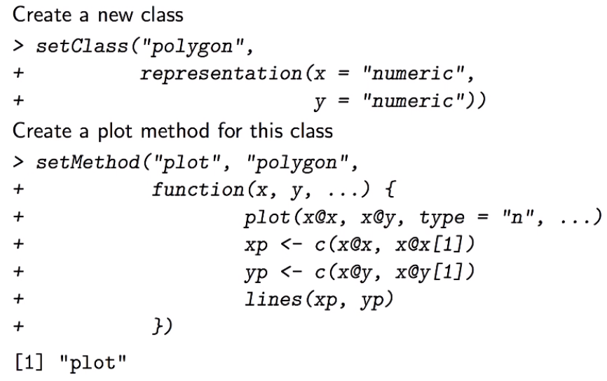
 |  |  |  |  |  |  |  |  |  |  |  |  |  |  |  |  |  |  |  |  |  |  |  |  |  |  |  | Objetos contienen data y métodos
Indexación de vectores |  |  | Primer Indexación es 1 |  |  |  |  |  |  |  | nom <- function(){ |  |  |  | Función sin parámetros |  |  |  |  |  | S4 | Los atributos se llaman slots |  |  |  |  |  | Objetos son mutables
 |  |  |  |  |  |  |  |  |  |  | comandos
x[#] |  |  | Seleccionar elemento # del vector |  |  |  |  |  |  |  | } |  |  |  |  |  |  |  |  |  | setClass(“nom”, representation(a = “claseS3”, b = “claseS3”)
x[-#] |  |  | Seleccionar todos los elementos expecto #
x[c(#,#)] |  |  | Seleccionar elementos #, # del vector |  |  |  |  |  |  |  | nom <- function(p1,p2){ |  |  |  | Función con parámetros
names(x) <- y |  |  | Nombrar elementos de x con elementos de y |  |  |  |  |  |  |  | comandos |  |  |  |  |  |  |  |  |  | setMethod(“funcgen”, “nom”, )
dim(x) <- c(n,m) |  |  | Transforma x a un objeto de dimensiones nxm |  |  |  |  |  |  |  | }

Crear matriz
 |  |  |  |  |  |  |  |  |  |  |  |  |  |  |  |  |  |  |  |  | showClass
x <- matrix(data= , nrow=#, ncol=#) |  |  | Crear matriz con datos en # filas, # columnas
 | byrow |  | Organizar datos en matriz por fila |  |  |  |  |  |  |  |  |  |  |  |  |  |  |  |  |  | @ | Operador para acceder a slots en un objeto S4
 | dimnames |  | Asignar nombres de filas y columnas
 |  |  |  |  |  |  |  |  |  |  |  |  |  |  |  |  |  |  |  |  |  |  |  |  |  |  | https://www.youtube.com/watch?v=3GEFd8rZQgY
a <- cbind(x, y) |  |  | Juntar dos vectores columna x,y en una matriz a
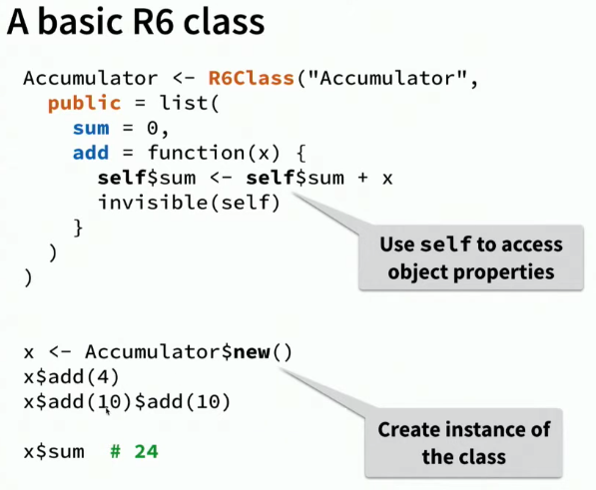
a <- rbind(x, y) |  |  | Juntar dos vectores fila x,y en una matriz a
rownames(x) <- nom |  |  | Asigna nombres del vector "nom" a las filas de la matriz |  |  |  |  |  |  |  |  |  |  |  |  |  |  |  |  |  | R6
colnames(x) <- nom |  |  | Asigna nombres del vector "nom" a las columnas de la matriz
t(x) |  |  | Transponer x |  |  |  |  |  |  |  |  |  |  |  |  |  |  |  |  |  | install.packages(“R6”)
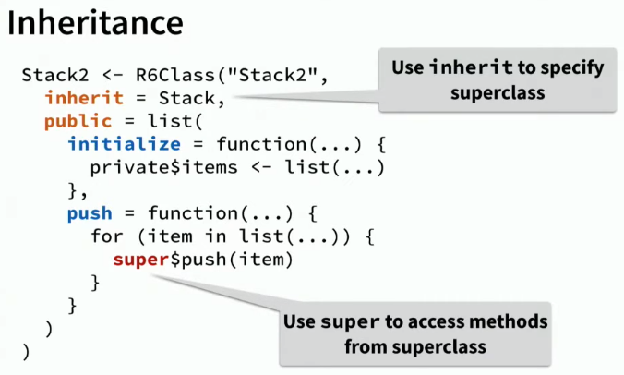
 |  |  |  |  |  |  |  |  |  |  |  |  |  |  |  |  |  |  |  |  | vignette(package=“R6”)
Indexación de matrices
x[#] |  |  | Seleccionar elemento # de la matriz (columnas primero)
x[#,#] |  |  | Seleccionar elemento #,# de la matriz (fila, columna)
x[#, ] |  |  | Seleccionar fila # de la matriz
x[c(#,#), ] |  |  | Seleccionar filas #, # de la matriz
x[ ,#] |  |  | Seleccionar columna # de la matriz |  |  |  |  |  | Data frames (Marco de datos) (Lista 2D de vectores, como una “tabla”)
x[ ,c(#,#)] |  |  | Seleccionar columnas #, # de la matriz
 |  |  |  |  |  |  |  |  | x <- data.frame(a,b,c) |  |  | Crear marco de datos con los vectores columna a,b,c
Operaciones |  |  |  |  |  |  |  |  | x <- data.frame(col1=a,col2=b,col3=c) |  |  | Crear marco de datos con nombres en las columnas “col1,col2,col3”
 |  |  |  |  |  |  |  |  |  | stringAsFactors = TRUE |  | Hacer a las columnas factores (Verdadero por defecto)
y <- x+3 |  |  | Sumar a cada elemento
y <- x-3 |  |  | Restar a cada elemento |  |  |  |  |  | names(x) <- y |  |  | Asignar nombres a un marco de datos x con los nombres del vector y
y <- x*3 |  |  | Multiplicar a cada elemento (escalar) |  |  |  |  |  | x <- as.tibble(x) |  |  | Transformar a un tibble (marco de datos mejorados)
y <- x/3 |  |  | Dividir a cada elemento (escalar)
 |  |  |  |  |  |  |  |  | Importar y exportar
z <- x+y |  |  | Sumar elemento por elemento
z <- x-y |  |  | Restar elemento por elemento |  |  |  |  |  | x <- read.table(“archivo.csv”) |  |  | Lee una tabla del directorio y crea un marco de datos x
z <- x*y |  |  | Multiplicar elemento por elemento |  |  |  |  |  |  | sep = ‘,’ |  | Separador de csv
z <- x/y |  |  | Dividir elemento por elemento |  |  |  |  |  |  | header = TRUE |  | La primera fila como cabecera
 |  |  |  |  |  |  |  |  |  | stringAsFactors = TRUE |  | Hacer a las columnas factores (Verdadero por defecto)
z <- x%*%y |  |  | Producto interno |  | *No olvidar transponer t() |  |  |  | x <- read.csv(“archivo.csv”) |  |  | Igual que read.table, pero para csv; headers es TRUE, sep es ‘,’
z <- x%o%y |  |  | Producto externo |  |  |  |  |  | x <- read.csv2(“archivo.csv”) |  |  | Igual que read.csv pero con , como separador de decimales, ‘;’ como separador
 |  |  |  |  |  |  |  |  | x <- read.delim(“archivo”) |  |  | Igual que los otros pero con tabulaciones (\t) como separadores
colSums(x) |  |  | Suma de los elementos en columnas de la matriz
rowSums(x) |  |  | Suma de los elementos en filas de la matriz |  |  |  |  |  | write.csv(x) |  |  | Guardar marco de datos x como csv
colMeans(x) |  |  | Media de los elementos en columnas de la matriz |  |  |  |  |  |  | file = “archivo.csv” |  | Nombrar el marco de datos a guardar
rowMeans(x) |  |  | Media de los elementos en filas de la matriz |  |  |  |  |  |  | row.names = FALSE |  | Verdadero: agrega columna de id cada vez que se guarde, mejor siempre poner FALSO
 |  |  |  |  |  |  |  |  | write.table(x) |  |  | Guardar marco de datos
Factores (data categórica: ordenada y no ordenada (nominal))
 |  |  |  |  |  |  |  |  | Descripción de datos |  |  |  |  |  |  |  |  |  |  |  |  |  | Expresiones regulares |  |  | video
factor(x) |  |  | Convierte el vector "x" a un factor (variable con niveles de números enteros)
 | levels = |  | Establece el orden codificado (de los números enteros). Alfabético por defecto |  |  |  |  |  | view(x) |  | Abrir visor de datos |  |  |  |  |  |  |  |  |  |  |  | grep(“regex”, x) |  |  | Retorna índices donde hubo emparejamientos por expresión regular en vector caracter x
 | labels = |  | Establece el nombre de los niveles |  |  |  |  |  | nrow(x) |  | Número de filas del marco de datos x |  |  |  |  |  |  |  |  |  |  |  | grep(“regex”, x, value=TRUE) |  |  | Retorna emparejamientos por expresión regular en vector carácter x
 | order = T |  | Dice si la data es ordenada o no ordenada |  |  |  |  |  | ncol(x) |  | Número de columnas del marco de datos x |  |  |  |  |  |  |  |  |  |  |  | grepl(“regex”, x) |  |  | Retorna vector booleano donde hubo emparejamiento por expresión regular en vector caracter x
levels(x) |  |  | Cambia el nombre de los niveles del factor |  |  |  |  |  | colnames(x) |  | Nombres de columnas del marco de datos x |  |  |  |  |  |  |  |  |  |  |  | sub(“regex”, “string”, x) |  |  | Busca y reemplaza el primer emparejamiento de expresión regular por “string” del vector caracter x
 |  |  |  |  |  |  |  |  | rownmes(x) |  | Nombres de filas del marco de datos x |  |  |  |  |  |  |  |  |  |  |  | gsub(“regex”, “string, x) |  |  | Busca y reemplaza todos los emparejamientos de expresión regular por “string del vector caracter x
 |  |  |  |  |  |  |  |  | str(x) |  | Versión compacta de la estructura de datos x
Listas (vectores recursivos, elementos no del mismo tipo) |  |  |  |  |  |  |  |  | summary(x) |  | Resumen de estadísticos de la estructura de datos x |  |  |  |  |  |  |  |  |  |  |  | regexpr(“regex”, x) |  |  | Retorna en qué carácter empieza el primer emparejamiento por expresión regular en vector caracter x
 |  |  |  |  |  |  |  |  |  |  |  |  |  |  |  |  |  |  |  |  |  |  | gregexpr(“regex”, x) |  |  | Retorna en qué carácter empiezan todos los emparejamientos por expresión regular en vector caracter x
x <- list("1979", "SP", 19) |  |  |  |  | Crear lista "x" |  |  |  | Indexación de marcos de datos |  |  |  |  |  |  |  |  |  |  |  |  |  | regexec(“regex”, x) |  |  | Retorna lista de en qué caracteres empiezan emparejamientos y subemparejamiento/subexpresiones regulares
x <- list(Título = "1979", Autor = "SP", Año = 1995) |  |  |  |  | Lista con nombres |  |  |  |  |  |  |  |  |  |  |  |  |  |  |  |  |  |  | attr(,“match.length”) |  | Retorna cuántos cuaracteres ocupan los emparejamientos de las funciones previas
names(x) <- c("Título", "Autor", "Año") |  |  |  |  | Asignar nombres a una lista ya creada |  |  |  | x[#,#] |  |  | Seleccionar elemento #,# del marco x (fila, columna) |  |  |  |  |  |  |  |  |  |  | regmatches(x, y) |  |  | Retorna lista de los emparejamientos deseados encontrados de x, donde: y <- regexec(“regex”, x)
 |  |  |  |  |  |  |  |  | x[c(#:#),c(“nom1”,“nom2”)] |  |  | Seleccionar filas de # hasta # de las columnas “nom1” “nom2” |  |  |  |  |  |  |  |  |  |  | regmatches(x[#:#], y) |  |  | Retorna lista indexada de los emparejamientos deseados encontrados de x, donde: y <- regexec(“regex”, x)
 |  |  |  |  |  |  |  |  | x[#,”nombre”] |  |  | Seleccionar elemento #,de la columna “nombre”
Indexación de listas |  |  |  |  |  |  |  |  | x[ ,#] |  |  | Seleccionar columna # del marco como un marco de datos |  |  |  |  |  |  |  |  |  |  | sapply(m, function(x) x[#]) |  |  | Una vez que tengo la lista de emparejamientos con regmatches, lo guardo en m (o sea m <- regmatches())
 |  |  |  |  |  |  |  |  | x[“nombre”] |  |  | Seleccionar columna # del marco como un marco de datos |  |  |  |  |  |  |  |  |  |  |  |  |  | Entonces, con sapply simplemente creo una función que extraiga el emparejamiento o subexpresión que deseo en x[#] para cada dato
x[#] |  | Selecciona el elemento # como lista dentro de la lista "x" |  |  |  |  |  |  | x[[”nombre”]] |  |  | Seleccionar columna “nombre” del marco como un vector
x[[#]] |  | Selecciona el contenido del elemento # dentro de la lista "x" |  |  |  |  |  |  | x$nombre |  |  | Seleccionar columna “nombre” del marco como un vector

x[[#]][#] |  | Selecciona el subelemento como lista |  |  |  |  |  |  | Agregar datos
x[[#]][[#]] |  | Selecciona el contenido del subelemento
 |  |  |  |  |  |  |  |  | x$nombre <- y |  |  | Añadir columna nueva con el vector y
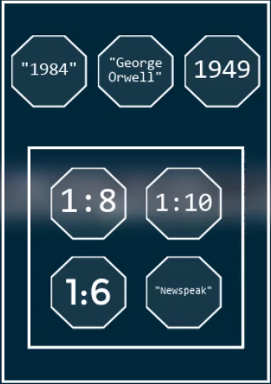
 |  |  |  |  |  |  |  |  | x[[“nombre”]] <- y |  |  | Añadir columna nueva con el vector y
 | Ejemplo | lista[4] |  | Selecciona la sublista |  |  |  |  | x$nombre ← NULL |  |  | Remover columna
 |  | lista[[4]] |  | Selecciona los elementos de esta sublista |  |  |  |  | x[[“nombre”]] ← NULL |  |  | Remover columna
 |  |  |  |  |  |  |  |  | x <- cbind(x, nom1=y, nom2=z) |  |  | Añadir múltiples columnas con vectores y, z
 |  | lista[[4]][2] |  | Selecciona 1:10 como una lista |  |  |  |  | rbind(x, y) |  |  | Añadir fila con el marco de datos y (tiene que ser misma cabecera y tipo del marco x)
 |  | lista[[4]][[2]] |  | Selecciona 1:10 como un vector
 |  |  |  |  |  |  |  |  | Missings

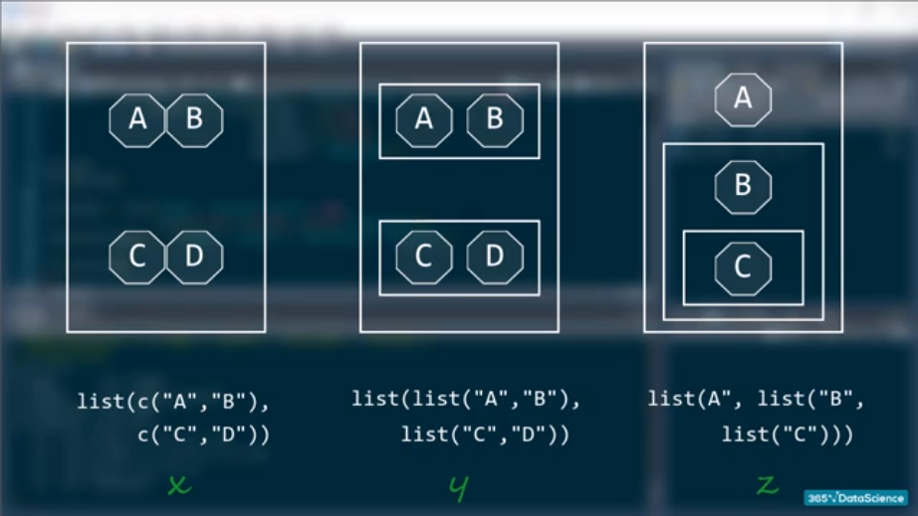
 |  |  |  |  |  |  |  |  |  | na.rm = TRUE |  | Remueve NA de la operación. Argumento presente en la mayoría de funciones
 |  |  |  |  |  |  |  |  | is.na(x) |  |  | Devuelve una tabla o columna x con los NA como TRUE
 |  |  |  |  |  |  |  |  | any(is.na(x)) |  |  | Devuelve TRUE si hay algun NA en x, FALSE si no
 |  |  |  |  |  |  |  |  | x[is.na(x)] <- 0 |  |  | Reemplazar Nas de x con 0 (por ejemplo)

 |  |  |  |  |  |  |  |  | Deplyr. Manipulación de marcos de datos

 |  |  |  |  |  |  |  |  | filter(x, col1==*) |  |  | Filtrar condición elemento de columna igual a *
 |  |  |  |  |  |  |  |  | filter(x, col1==*, col2==*) |  |  | Filtrar condición 1 y 2
 |  |  |  |  |  |  |  |  | filter(x, col1==* | col2==*) |  |  | Filtrar condición 1 o 2
 |  |  |  |  |  |  |  |  | select(x, col1, col2) |  |  | Seleccionar columnas 1 y 2
 |  |  |  |  |  |  |  |  | select(x, col1:col4) |  |  | Seleccionar desde columna 1 hasta 4
 |  |  |  |  |  |  |  |  | x <- mutate(x, ncol=*) |  |  | Crear nueva columna ‘ncol’ y preserva el resto del marco
 |  |  |  |  |  |  |  |  | x <- transmute(x, ncol=*) |  |  | Crear nueva columna ‘ncol’ y descarta el resto del marco
 |  |  |  |  |  |  |  |  | arrange(x, col) |  |  | Ordenar marco x por col (ascendentemente por defecto)
 |  |  |  |  |  |  |  |  | arrange(x, desc(col)) |  |  | Ordenar marco x por col descendentemente
 |  |  |  |  |  |  |  |  | summarize(x, stat = *) |  |  | Colapsa una operación en x en una variable “stat”, por ejemplo estadísticos
 |  |  |  |  |  |  |  |  | group_by(x,col) |  |  | Divide la data de x en grupos
 |  |  |  |  |  |  |  |  | summarize(group_by(x,col), stat=*) |  |  |  | Sacar estadísticos por grupo
 |  |  |  |  |  |  |  |  | sample_n(x,#) |  |  | Muestra de # observaciones del marco x, sin reemplazo por defecto
 |  |  |  |  |  |  |  |  |  | replace = TRUE |  | Muestreo con reemplazo (Bootstrapping)
 |  |  |  |  |  |  |  |  | sample_frac(x,#%) |  |  | Muestra de #% del total de observaciones del marco x

 |  |  |  |  |  |  |  |  | Tidyr. Pulcramiento de marcos de datos

 |  |  |  |  |  |  |  |  | gather(x, columnas, key, value) |  |  |  | Arreglar marco x con cabeceras de columnas que son en realidad valores no variables
 |  |  |  |  |  |  |  |  |  | col#:col# |  |  | Cabeceras de columnas a arreglar
 |  |  |  |  |  |  |  |  |  | key = “nom1” |  |  | Nombre de la variable cuyas cabeceras son los valores
 |  |  |  |  |  |  |  |  |  | value = “nom2” |  |  | Nombre de la variable cuyos datos de las cabeceras son los valores
 |  |  |  |  |  |  |  |  | spread(x, key, value) |  |  |  | Arreglar marco x con valores dentro de una cabecera que son en realidad variables
 |  |  |  |  |  |  |  |  |  | key = cols |  |  | Cabecera que está sobrando (cuyos valores son en realidad variables)
 |  |  |  |  |  |  |  |  |  | value = colv |  |  | Columna que contiene los valores de las nuevas variables
 |  |  |  |  |  |  |  |  | separate(x, col, into) |  |  |  | Separar datos de una columna ‘col’ en 2 o más
 |  |  |  |  |  |  |  |  |  | into = y |  |  | Vector ‘y’ con nuevos nombres de las columnas
 |  |  |  |  |  |  |  |  |  | sep = ‘.’ |  |  | Separador de datos (.) por ejemplo. Por defecto cualquier caracter no alfanumérico
 |  |  |  |  |  |  |  |  | unite(x, “ucol”, y) |  |  |  | Unir datos de varias columnas en una ‘ucol’
 |  |  |  |  |  |  |  |  |  | y |  |  | Vector ‘y’ con los nombre de columnas a unir
 |  |  |  |  |  |  |  |  |  | sep = ‘-’ |  |  | Separador de datos (-) por ejemplo. Por defecto es _

 |  |  |  |  |  |  |  |  | ggplot2. Visualización de datos

round(#) |  |  | Redondear
mean(#,#) |  |  | Media
sample(x, size, replace = F) |  |  | Sacar muestra del objeto x, por defecto sin reemplazo
showMethods(“show”)
UseMethod(“print”)

rm(list=ls()) |  |  |  |  |  | #limpiar environment
dev.off() |  |  |  |  |  | #borra plots

?x |  |  |  |  |  | #help del comando "x"

install.packages("x") |  |  |  |  |  | #instalar paquete "x"

library(x) |  |  |  |  |  | #cargar paquete "x"
require(x) |  |  |  |  |  | #cargar paquete "x"
detach("package:x", unload =TRUE) |  |  |  |  |  | #unload paquete "x"
pacman::p_load(x,y,z…) |  |  |  |  |  | #instalar y cargar paquetes add-on "x", "y",…
p_unload(x,y,z…) |  |  |  |  |  | #unload paquetes add-on "x", "z",…
p_unload(all) |  |  |  |  |  | #unload todos los paquetes add-on

plot(x) |  |  |  |  |  | #plots de todas las variable del dataframe "x"
plot(x$y) |  |  |  |  |  | #plot de la variable "y" del dataframe "x"
 |  |  |  |  |  | #Categórica: gráfico de barras

 |  |  |  |  |  | #Cuantitativa: scatterplot con eje x del orden en la tabla (para series de tiempo)
plot(x$y, x$z) |  |  |  |  |  | #plot de la variable "y" del dataframe "x" con la variable "z" del dataframe "x"
 |  |  |  |  |  | #Categórica con cuantitativa: boxplot
 |  |  |  |  |  | #Cuantitativa con cuantitativa: scatterplot entre ambas (para corte transversal)
,
col = "#cc0000" |  |  |  |  |  | #color
pch = 19 |  |  |  |  |  | #point character (19 es para círculo sólido)
cex = # |  |  |  |  |  | #tamaño del point character
main = "Título" |  |  |  |  |  | #título
xlab = "eje x" |  |  |  |  |  | #eje x
ylab = "eje y" |  |  |  |  |  | #eje y

plot(y, 0, 1) |  |  |  |  |  | #plot de la función "y" de 0 a 1

x <- table(y$z) |  |  |  |  |  | #crear objeto tabla "x" de la variable "z" del dataframe "y"
barplot(x) |  |  |  |  |  | #gráfico de barras de la tabla x
plot(x) |  |  |  |  |  | #gráfico de líneas de la tabla x

hist(x$y) |  |  |  |  |  | #histograma de la variable "y" del dataframe "x"
hist(x$y [x$z == "nombre z"])

,
xlim = c(#,#) |  |  |  |  |  | #El intervalo del eje x
ylim = c(#,#) |  |  |  |  |  | #El intervalo del eje y
main = "Título"
xlab = "eje x"
ylab = "eje y"
breaks = # |  |  |  |  |  | #número de barras del histograma
col = "#cc0000" |  |  |  |  |  | #color

par(mfrow = c(#,#)) |  |  |  |  |  | #poner gráficos en 3 filas 1 columna
c(#,#) |  |  |  |  |  | #concatenar número de filas y número de columnas

head(x) |  |  |  |  |  | #ver las primeras líneas del dataframe "x"
summary(x) |  |  |  |  |  | #ver min, max, promedio de variables del dataframe "x"

set.seed(0) |  |  |  |  |  | #setear el set #
runif(n,min,max) |  |  |  |  |  | #función uniforme, número de decimales, mínimo, máximo valor
runif(1) |  |  |  |  |  | #uniforme de 0 a 1, 6 decimales
round(#) |  |  |  |  |  | #aproxima al próximo mayor entero
sum(#,#,…) |  |  |  |  |  | #suma de valores
c(…) |  |  |  |  |  | #concatena los valores en una lista
scan() |  |  |  |  |  | #Hace que inputees valores en una lista
readline("Escriba: ") |  |  |  |  |  | #Hace que escriba después del string
paste(…)

SQL
 |  |  |  |  |  |  |  |  |  |  |  |  |  |  | Llave primaria |  | Field (column) or set of fields that uniquely identify every record (row)
 |  | SQL | DDL | Definición de data |  |  |  |  |  | RS | Relational Schemas |  |  |  |  |  | Cannot have null values (blanks)
 |  |  | DML | Manipulación de data |  |  |  |  |  |  |  |  |  |  | Llave externa
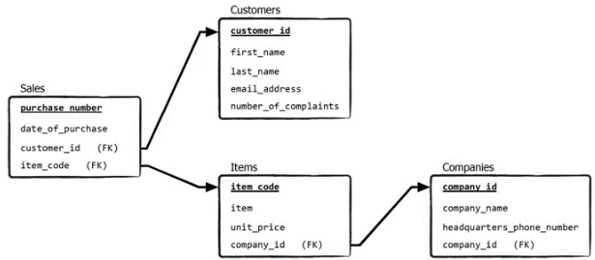
 |  |  | DCL | Control de data
 |  |  | TCL | Control de transacción |  |  |  |  |  |  |  |  |  |  | Llave única |  | Can have null values | E.g. Números de teléfono

 |  | Ctrl Enter |  | Ejecutar solo seleccionado
 |  | Ctrl Shift Enter |  | Ejecutar desde seleccionado |  |  |  |  |  |  |  |  |  |  | Relaciones entre entidades
 |  | /* | Iniciar comentario multilínea
 |  | */ | Terminar comentario multilínea |  |  |  |  |  |  |  |  |  |  |  | 1:1
 |  | # | Comentario |  |  |  |  |  |  |  |  |  |  |  | 1:m
 |  | -- | Comentario |  |  |  |  |  |  | ER | Entity-Relationship diagram |  |  |  | m:1
 |  |  |  |  |  |  |  |  |  |  |  |  |  |  | m:m
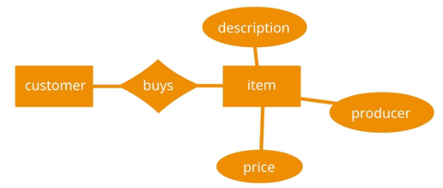
SQL |  | Tipos
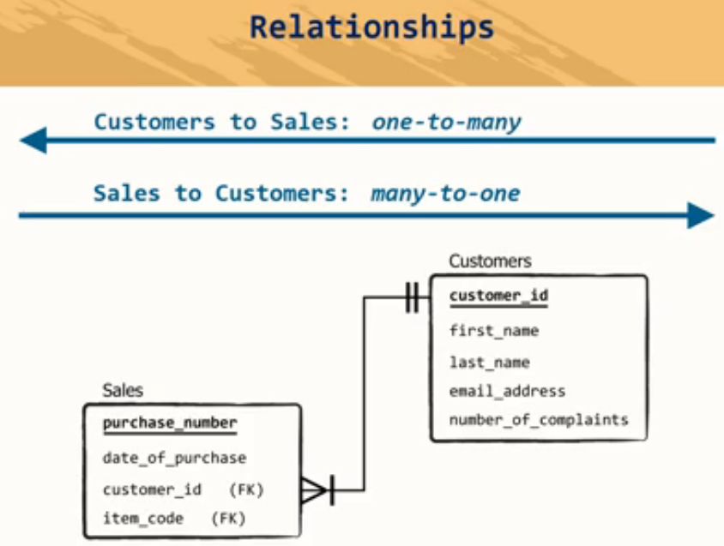
CREATE |  | Numéricos |  |  | Strings |  | Binary |  |  |  |  |  |  |  |  |  |  | I | 1
ALTER |  | Exactos | Aproximados |  |  |  |  |  |  |  |  |  |  |  |  |  |  | > | Many
DROP |  | Bigint | Float |  | Char | Nchar | Binary |  |  |  |  |  |  |  |  |  |  | M | ∞
INSERT |  | Int | Real |  | Varchar | Nvarchar | Varbinary |  |  |  |  |  |  |  |  |  |  | N | ∞
UPDATE |  | Smallint | Datetime |  | varchar | nvarchar(max) | varbinary(max) |  |  |  |  |  |  |  |  |  |  | O | Optional
DELETE |  | Tinyint | Smalldatetime |  | Text | Ntext | Image
GRANT |  | Bit | Date
REVOKE |  | Decimal | Time
SELECT |  | Numeric
FROM |  | Money
WHERE | ́ | Smallmoney
NOT NULL
DEFAULT
UNIQUE |  | Operadores
PRIMARY |  | Aritméticos |  | Comparadores | Lógicos | Wildcards
FOREIGN |  | + | Suma | = | ALL | %
CHECK |  | - | Resta | != | AND | _
INDEX |  | * | Multiplicación | <> | ANY
ORDER |  | / | División | > | BETWEEN
GROUP BY |  | % | Módulo | < | EXISTS
HAVING |  |  |  | >= | IN
DESC |  |  |  | <= | LIKE
TRUNCATE |  |  |  | !< | NOT
SET |  |  |  | !> | OR
COMMIT |  |  |  |  | IS NULL
ROLLBACK |  |  |  |  | UNIQUE

 |  |  |  | Tiempo |  |  | Funciones
Queries | Claúsulas | Keyword |  | ADDDATE |  |  | Numéricas | Strings
DELETE | LIKE | DISTINCT |  | ADDTIME |  |  | MAX
UPDATE | ORDER BY |  |  | CONVERT_TZ |  |  | MIN
 | TOP |  |  | CURDATE |  |  | AVG
 | LIKE |  |  | CURRENT_DATE |  |  | SUM
 | GROUP BY |  |  | CURTIME |  |  | SQRT
 | INNER JOIN |  |  | DATE_ADD |  |  | RAND
 | LEFT JOIN |  |  | DATE_FORMAT |  |  | CONCAT
 | RIGHT JOIN |  |  | DATE_SUB |  |  | ABS
 | FULL JOIN |  |  | DATE |  |  | CEIL
 | SELF JOIN |  |  | DATEDIFF |  |  | CEILING
 | CARTESIAN JOIN |  |  | DAY |  |  | CONV
 | UNION ALL |  |  | DAYNAME |  |  | COS
 | INTERSECT |  |  | DAYOFMONTH |  |  | COT
 | EXCEPT |  |  | DAYOFWEEK |  |  | EXP
 | IS NULL |  |  | DAYOFYEAR |  |  | FLOOR
 | IS NOT NULL |  |  | EXTRACT |  |  | FORMAT
 | HAVING |  |  | FROM_DAYS |  |  | GREATEST
 | TRANSACTION |  |  | HOUR |  |  | INTERVAL
 |  |  |  | LAST_DAY |  |  | LEAST
 |  |  |  | MAKEDATE |  |  | LOG
 |  |  |  | MAKETIME |  |  | MOD
 |  |  |  | MICROSECOND |  |  | OCT
 |  |  |  | MINUNTE |  |  | PI
 |  |  |  | MONTH |  |  | POW
 |  |  |  | MONTHNAME |  |  | POWER
 |  |  |  | NOW |  |  | ROUND
 |  |  |  | PERIOD_ADD |  |  | SIN
 |  |  |  | PERIOD_DIFF |  |  | SQRT
 |  |  |  | QUARTER |  |  | STD
 |  |  |  | SEC_TO_TIME |  |  | STDDEV
 |  |  |  | SECOND |  |  | TAN
 |  |  |  | STR_TO_DATE |  |  | TRUNCATE
 |  |  |  | SUBDATE
 |  |  |  | SYSDATE
 |  |  |  | TIME_FORMAT
 |  |  |  | TIME_TO_SEC
 |  |  |  | TIME
 |  |  |  | TIMEDIFF
 |  |  |  | TIMESTAMP
 |  |  |  | TIMESTAMPADD
 |  |  |  | TIMESTAMPDIFF
 |  |  |  | TO_DAYS
 |  |  |  | UNIX_TIMESTAMP
 |  |  |  | UTC_DATE
 |  |  |  | UTC_TIME
 |  |  |  | UTC_TIMESTAMP
 |  |  |  | WEEK
 |  |  |  | WEEKDAY
 |  |  |  | WEEKOFYEAR
 |  |  |  | YEAR
 |  |  |  | YEARWEEK

DDL | Definir la base

CREATE object_type object_name
CREATE TABLE tabla (nombre_columna tipo_data);

ALTER TABLE tabla

 | ADD COLUMN (nombre_columna tipo_data);
 | REMOVE

RENAME | TO

DROP TABLE tabla |  | borra toda la base de datos

TRUNCATE |  | borra los valores de la base de datos

DML | Manipular la base

SELECT * FROM tabla
INSERT
 | INTO
 | VALUES

UPDATE
 | SET
 | WHERE

DELETE |  | borra valores específicos de la base de datos
 | FROM
 | WHERE

DCL | Permisos de acceso a la base

GRANT tipo_de_permiso ON base.tabla TO usuario@'localhost' |  |  |  |  |  | Localhost es el IP de la máquina

 | ALL | todos los permisos |  |  |  | CREATE | USER
 | tipo_de_permiso puede ser una función |  |  |  |  |  | IDENTIFIED BY

REVOKE tipo_de_permiso ON base.tabla FROM usuario@'localhost'

TCL

INSERT
DELETE
UPDATE
 | SET
 | WHERE

 | COMMIT; |  | Guardar cambios permanentemente

 | ROLLBACK; |  | Deshace los últimos cambios no comiteados

Crear una base de datos |  |  |  |  |  |  | Tipos de datos

CREATE DATABASE [IF NOT EXISTS] nombre_base; |  |  |  |  |  |  | string | character | CHAR | Ocupa un tamaño fijo sin importar el tamaño
CREATE SCHEMA [IF NOT EXISTS] nombre_base; |  |  |  |  |  |  |  | variable character | VARCHAR | Ocupa un tamaño variable dependiendo del tamaño
 |  |  |  |  |  |  |  | enumerate | ENUM | Enumera los únicos strings posibles de insertar en el field |  | TINYINT | signed | precision | # dígitos en total
IF NOT EXISTS |  | Verifica si ya existe una base de datos del mismo nombre |  |  |  |  | numeric | integer | INTEGER | Números enteros |  | SMALLINT | unsigned | scale | # dígitos decimales
 |  | Mejor siempre ponerlo |  |  |  |  |  | fixed-point | DECIMAL (#,#) | Números con # de enteros y decimales fijos |  | MEDIUMINT
 |  |  |  |  |  |  |  |  | DECIMAL (#) = DECIMAL (#,0) |  |  | INT |  |  | precision | scale
CREATE TABLE nombre_tabla |  |  | Crear tabla |  |  |  |  |  | NUMERIC (#,#) |  |  | BIGINT |  | 10.523 | 5 | 3
( |  |  |  |  |  |  |  | floating-point | FLOAT (#,#) | Fixed-point que no da una advertencia al redondear
columna_1 tipo_datos restricciones, |  |  |  |  |  |  |  |  | DOUBLE
columna_2 tipo_datos restricciones, |  |  |  |  |  |  | fecha y hora |  | DATE | YYYY-MM-DD
); |  |  |  |  |  |  |  |  | DATETIME | YYYY-MM-DD HH:MM:SS [.fraction]
 |  |  |  |  |  |  |  |  | TIMESTAMP | Se usa para calcular la diferencia de tiempo y usos horarios
Queries | sacar, insert, actualizar o borrar información de la bd |  |  |  |  |  |  |  | BLOB | Binarios. Se usa para guardar archivos. Ejemplo: .doc .xlsx .xml .jpg .wav

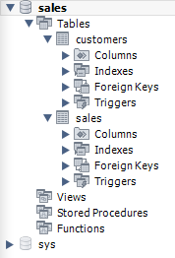
USE base_datos;
SELECT * FROM objeto_bd; |  |  |  |  |  |  |  |  |  |  | Base de datos | sales
 |  |  |  |  |  |  |  |  |  |  | Objetos de la bd | Tables, Views, Stored Procedures, Functions
SELECT * FROM base_datos.objeto_bd; |  |  |  |  |  |  |  |  |  |  | Tablas | customers, sales

Borrar tabla

DROP TABLE nombre_tabla

Alterar tabla

ALTER TABLE tabla

 |  |  |  |  |  |  | Restricciones |  | PRIMARY KEY
 |  |  |  |  |  |  |  |  | FOREIGN KEY
 |  |  |  |  |  |  |  |  | UNIQUE
 |  |  |  |  |  |  |  |  | DEFAULT
 |  |  |  |  |  |  |  |  | NOT NULL

 |  |  |  |  |  |  |  |  | AUTO_INCREMENT | Primary key
 |  |  |  |  |  |  |  |  |  | Unique key
 |  |  |  |  |  |  |  |  |  | Index

LaTeX

 |  |  | Para LaTeX necesito un compilador, un editor y un visualizador
 |  |  | Tambíen se puede hacer en páginas web como Overleaf |  |  |  |  |  | Motores de búsqueda académicos |  |  | Papers

 |  |  | Compiladores |  | Editores | Visualizador |  |  | Google Scholar |  |  | Sci-hub (Encuentra papers por su DOI)
 |  |  |  |  |  |  |  |  | Microsoft Academic |  |  | gen.lib.rus.ec (Encuentra mirrors de libros)
 |  |  | MikTeX (para windows) |  | Texmaker | Ghostscript |  |  | CiteSeer
 |  |  | MacTeX (para mac) |  | Lyx |  |  |  | Semantic Scholar |  |  | Sitios Bittorrent
 |  |  |  |  | Kile |  |  |  | BASE (Bielefeld Academic Search Engine)
 |  |  |  |  | TexStudio |  |  |  | DOAJ (Directory of Open Access Journals) |  |  | The Pirate Bay.org
 |  |  |  |  | Gummi |  |  |  | Lexis Web |  |  | Torrentz2
% | Comentario |  |  |  |  |  |  |  |  |  |  | Torrents.me
 |  |  |  |  |  |  |  |  |  |  |  | RARBG
 |  |  |  |  |  |  |  |  |  |  |  | 1337X
Caracteres reservados |  |  |  |  | http://tug.ctan.org/info/latex-refsheet/LaTeX_RefSheet.pdf

\ | Introduce comandos
{} | Argumentos |  |  |  |  |  |  | Latex
[] | Argumentos opcionales |  |  |  |  |  |  | \documentclass{article} |  |  | Paquetes
\& | Alineador con tabulaciones |  |  |  |  |  |  | \usepackage{fontspec} |  |  | fontspec
\$ | Texto estilo matemático |  |  |  |  |  |  | \begin{document} |  |  | amsmath
\# | Comandos propios |  |  |  |  |  |  | \end{document}

Preámbulo (parámetros generales, antes de empezar el documento)
 |  |  |  |  |  |  |  | \begin{align} |  | \nonumber
\documentclass[]{clase} |  |  |  |  |  |  |  | \end{align}
 | fontsize = 11pt
 | paper = a4 |  |  |  |  |  |  | \begin{eq}
 | parskip = big |  |  |  |  |  |  | \end{eq}
 | heading = big
 | bibliography = totoc
 | twoside = true
 | twocolumn = false

Paquetes

\usepackage[]{paquete} |  |  | Cargar paquete |  |  | inputenc
 |  |  |  |  |  | fontspec
 |  |  |  |  |  | amsmath
 |  |  |  |  |  | babel

Documentos

\begin{document} |  |  | Declara inicio de documento
\end{document} |  |  | Declara final de documento

Matemática |  |  |  |  | https://en.wikipedia.org/wiki/Wikipedia:LaTeX_symbols |  |  |  |  |  | ^ | Superíndice
 |  |  |  |  |  |  |  |  |  |  | _ | Subíndice
 |  |  |  |  |  |  |  |  |  |  | ^{} | Superíndice varios dígitos
 |  |  |  |  |  |  |  |  |  |  | _{} | Subíndice varios dígitos
Letras griegas |  |  |  | Relacionales |  |  |  |  |  |  | \frac{a}{b} |  | Fracción
\alpha | α | \Alpha |  | < | Menor | = | Igual |  |  |  | \sqrt{a} |  | Raíz cuadrada
\beta | β | \Beta |  | > | Mayor | \ne | No igual |  |  |  | \sqrt[n]{a} |  | Raíz n
\gamma | γ | \Gamma |  | \nless | No menor | \equiv | Equivalente
\delta | δ | \Delta |  | \ngtr | No mayor | \approx | Aproximadamente igual
\epsilon |  | \Epsilon |  | \leq | Menor o igual | \cong | Congruente
\zeta | ζ | \Zeta |  | \geq | Mayor o igual | \sim | Similar
\eta | η | \Eta |  | \leqslant | Menor o igual inclinado | \simeq | Similar o igual |  |  |  | \infty | ∞
\theta | θ | \Theta |  | \geqslant | Mayor o igual inclinado | \propto | Proporcional
\iota | ι | \Iota
\kappa | κ | \Kappa |  | Notación conjuntos |  |  | Notación lógica |  |  |  | \partial | Delta derivada parcial
\lambda | λ | \Lambda |  | \O | Conjunto vacío |  | \forall | Para todo
\mu | μ | \Mu |  | \emptyset | Conjunto vacío |  | \exists | Existe |  |  | \exp | exp
\nu | ν | \Nu |  | \varnothing | Conjunto vacío |  | \nexists | No existe
\xi | ξ | \Xi |  | \N | Números naturales |  | \lor | O lógico |  |  | \left( | Paréntesis izquierdo bien ajustado
\omicron | ο | \Omicron |  | \Z | Números enteros |  | \land | Y lógico |  |  | \right) | Paréntesis derecho bien ajustado
\pi | π | \Pi |  | \Q | Números racionales |  | \veebar | O exclusivo
\rho | ρ | \Rho |  | \R | Números reales |  | \neg | No
\sigma | σ | \Sigma |  | \C | Números complejos |  | \therefore | Por tanto
\tau | τ | \Tau |  | \mathbb{H} | Números quaterniones |  | \because | Porque
\upsilon | υ | \Upsilon |  | \mathbb{O} | Números octoniones
\phi | ɸ | \Phi |  | \mathbb{S} | Números sedeniones |  | Flechas
\chi | χ | \Chi |  | \in | pertenece |  | \Rightarrow |  | \Uparrow
\psi | ψ | \Psi |  | \notin | no pertenece |  | \Leftarrow |  | \Dowarrow
\omega | ω | \Omega |  | \ni | incluye |  | \Leftrightarrow |  | \Updownarrow
 |  |  |  | \subset | Subconjunto de (Incluido) |  | \rightarrow |  | \uparrow
\varepsilon | ε |  |  | \supset | Superconjunto de |  | \leftarrow |  | \dowarrow
\vartheta |  |  |  | \not\subset | No subconjunto |  | \leftrightarrow |  | \updownarrow
\varkappa |  |  |  | \not\supset | No superconjunto
\varpi |  |  |  | \cup | Unión
\varrho |  |  |  | \cap | Intersección
\varsigma
\varphi | φ

 |  |  |  | Acentos |  | Símbolos grandes
Unarios
+ | Más |  |  | \hat{a} | \acute{a} | \sum | Sumatoria
- | Menos |  |  | \dot{a} | \grave{a} | \prod | Productoria
! | Factorial |  |  | \ddot{a} | \tilde{a} | \int | Integral
\neg | No |  |  | \bar{a} | \breve{a} | \iint | Integral doble
\# | Primorial (#) |  |  | \vec{a} |  | \iiint | Integral triple
 |  |  |  |  |  | \oint | Integral línea
Binarios |  |  |  |  |  | \coprod | Coproductoria
 |  |  |  |  |  | \bigcap | Intersectoria
\pm | Más menos |  |  |  |  | \bigcup | Union.oria
\mp | Menos más |  |  | Fuentes
\times | Producto cruzado |  |  | \mathcal{A}
\cdot | Producto punto |  |  | \mathbb{A} |  | \sum_a^b |  | Sumatoria sub a super b
\ast | Asterisco |  |  | \mathfrak{A} |  | \prod_a^b |  | Productoria sub a super b
\div | División |  |  | \mathbf{A} |  | \int_a^b |  | Integral definida [a,b]
\star | Estrella |  |  | \textbf{A}
\oplus | Omás
\ominus | Omenos
\otimes | Opor (producto kronecker)

Bibtex

Manim
Escenas |  | class TextoWrite(Scene):
 |  | def construct(self):
self.wait(#) |  | texto = TextMobject("e a la pi i + 1 = 0")
self.add(objeto) |  | self.play(Write(texto))
self.play(tipo_animacion(objeto),run_time=#) |  | self.wait(3)
self.remove(objeto)

Crear objeto | Animaciones |  | C:\Manim\manim_3_feb\manimlib\animation\creation.py |  |  | Posiciones |  |  |  |  |  |  |  | Fuentes

objeto = tipo_objeto | ShowPartial |  |  |  |  | Absolutas |  |  |  |  | ,buff=#
 | ShowCreation |  |  |  |  |  |  |  |  |  |  |  |  | Objetotex = TextMobject(“\\textrm{Tu texto}”) | Times Roman
TextMobject("texto") | Uncreate |  |  |  |  | Borde | objeto.to_edge(np.array([#,#,#])) |  |  |  |  |  |  | Objetotex = TextMobject(“\\textit{Tu texto}”) | Italics (cursiva)
TexMobject("ecuacion_TeX") | DrawBorderThenFill |  |  |  |  |  | objeto.to_edge(UP) |  |  |  |  |  |  | Objetotex = TextMobject(“\\texttt{Tu texto}”) | Type writer
Dot() | Write |  |  |  |  |  | objeto.to_edge(DOWN) |  |  |  |  |  |  | Objetotex = TextMobject(“\\textbf{Tu texto}”) | Bold (negrita)
 | ShowIncreasingSubsets |  |  |  |  |  | objeto.to_edge(LEFT) |  |  |  |  |  |  | Objetotex = TextMobject(“\\textsl{Tu texto}”) | Slanted
 | FadeOut |  |  |  |  |  | objeto.to_edge(RIGHT) |  |  |  |  |  |  | Objetotex = TextMobject(“\\textsc{Tu texto}”) | Small caps (mayúsculas)
 | FadeIn
 | FadeInAndShiftFromDirection |  |  |  |  | Esquinas | objeto.to_corner(np.array([#,#,#]))
 | FadeInFrom |  |  |  |  |  | objeto.to_corner(UR) |  |  | objeto.to_corner(UP*1+RIGHT*1)
 | FadeInFromDown |  |  |  |  |  | objeto.to_corner(UL)
 | FadeOutAndShift |  |  |  |  |  | objeto.to_corner(DR)
 | GrowFromCenter |  |  |  |  |  | objeto.to_corner(DL)

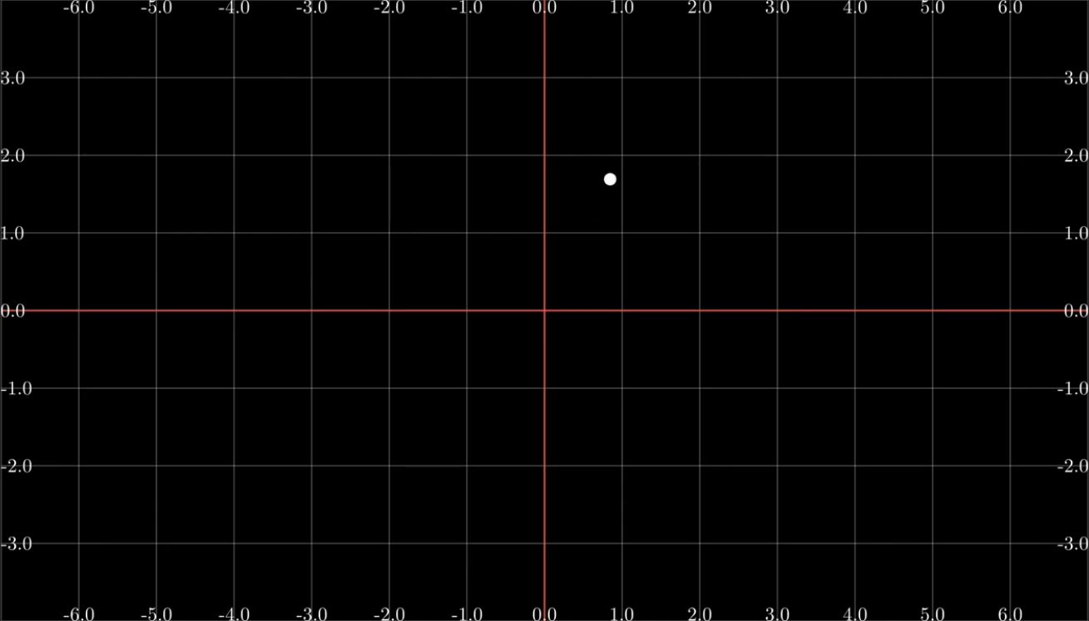
 |  |  |  |  |  | Relativas
 |  |  |  |  |  |  |  |  | Dirección
 |  |  |  |  |  | objeto.move_to(objeto)
 |  |  |  |  |  | objeto.move_to(UP*#+RIGHT*#)
 |  |  |  |  |  | objeto.move_to(objeto.getcenter() + UP*# + RIGHT*#)

 | Renderizaciones |  |  |  |  | objeto.next_to(objeto,dirección, buff=#)

 |  | fps | dimensiones |  |  | objeto.shift(RIGHT)
 | -pl | 15 | 854x480
 | -pm | 30 | 1280x720
 | -p | 60 | 2560x1440 |  |  | Rotación

 | -ps | solo el último frame |  |  |  | Absoluta |  | objeto.rotate(PI/4) |  |  | #En radianes
 | -ps #,#,# | los frames # # # |  |  |  |  |  | objeto.rotate(45*DEGREES) |  |  | #En grados

 | -al | todas las escenas en baja resolución |  |  |  | Relativa |  | objeto.rotate(rotación, about_point = objeto)
 | -am | todas las escenas en media resolución
 | -a | todas las escenas en alta resolución |  |  |  | De espejo |  | objeto.flip(UP)
 | -as | todas las escenas último frame |  |  |  |  |  | objeto.flip(DOWN)

 | -r #,# | Altura y anchura del video |  |  | Ejemplo: -plr 700,800 : 800x700 | Escalar |  | objeto.scale(#)

 | : # fps | Fps del video |  | Ejemplo: -plr 700 : 60 fps
 |  |  |  |  |  |  |  | TeX
 | -t | Tipo: Películar QuickTime, en vez de mp4
 |  |  |  |  |  |  |  | Word a TeX | http://s1.daumcdn.net/editor/fp/service_nc/pencil/Pencil_chromestore.html
 | --leave_progress_bars |  | Dejar que se muestren las barras de progreso |  |  |  |  | TeX revisar | https://www.codecogs.com/latex/eqneditor.php

 | -n #,# | Desde el frame # hasta # |  |  |  |  |  | formula = TexMobject(r"equation") |  |  |  | O se puede poner doble slash \\

 | -o nombre | Nombrar el video renderizado |  |  |  |  |  | texto_y_formula = TextMobject("$equation$") |  |  |  |  | PONER DOBLE SLASH: \\
 |  |  |  |  |  |  |  | texto_y_formula = TextMobject("$\\displaystyle equation $") |  |  |  |  | Para que salga en tamaño adecuado

